多功能报告厅
多功能报告厅
序号 | 名称 | 规格（mm） | 数量 | 单位 | 参数描述 | 参考图片 | 备注
1 | 双人主席台 | 1600*600*750(±5mm) | 4 | 组 | 1.基材：选用EO级实木多层板； 2.面材：选用≈0.6mm AAA级木皮饰面； 3.油漆∶采用环保水性油漆； 4.胶黏剂：绿色环保胶水； 5.五金件：选用五金配件。桌面配话筒孔。 6.配件：桌面带沿档条，桌下带置物隔层。 | 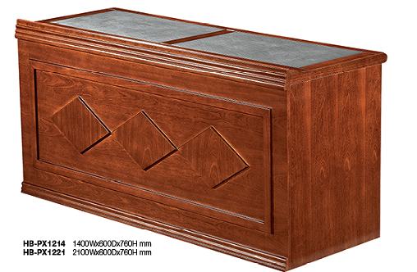
2 | 三人主席台 | 2400*600*750(±5mm) | 1 | 组 | 1.基材：选用EO级实木多层板； 2.面材：选用≈0.6mm AAA级木皮饰面； 3.油漆∶采用环保水性油漆； 4.胶黏剂：绿色环保胶水； 5.五金件：选用五金配件。桌面配话筒孔。 6.配件：桌面带沿档条，桌下带置物隔层。
3 | 主席椅 | 常规 | 11 | 把 | 1.框架：选用橡木，经烘干、杀虫，杀菌处理，表面精细抛光打磨无腐朽 和虫蛀，锁水处理；含水率控制在 8% -13% 之间；木纹交错但十分整洁，木材板面光滑，坚韧而富有弹性，强度高，质地坚硬有韧性，耐磨耐湿，不容易老化变形，各连接件间无裂缝、表层牢固光滑无气泡、无裂口及明显杂质 ；制作工艺均采用卯榫结构； 家具稳固耐用； 2.油漆：采用环保油漆，底漆为（PE ） 不饱和聚酯漆，面漆为（PU）双成分聚氨酯漆，漆膜硬度达 2H～3H 之间。甲醛释放 量达到环保要求； 3.质量工艺：线条流畅，转角顺畅 ，椅身水平无摇摆现象 4.座包：采用环保皮和高密度海绵，防污，具有透气性，皮面紧密平整，匀净光 洁，天然亲肤性好，扪皮平整，倒角、脚线、钉脚均匀 ； | 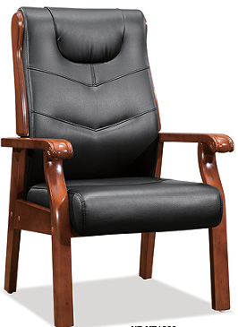
4 | 发言台 | 780*590*1080(±5mm) | 1 | 张 | 1.基材：选用EO级实木多层板； 2.面材：选用≈0.6mm AAA级木皮饰面； 3.油漆∶采用环保水性油漆； 4.胶黏剂：绿色环保胶水； 5.五金件：选用五金配件。桌面配话筒孔。 6.配件：桌面带沿档条，桌下带置物隔层。 | 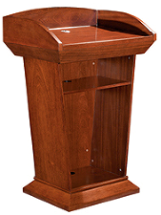
多功能报告厅器材室
1 | 货架 | 1500*600*1800(±5mm) | 2 | 组 | 每层状态下可承重≥250KG，可任意调节高度横梁与立柱采用活扣连接，安装卸载方便。 中型货架材料规格： 立柱厚度≥40*80*1.0mmC型钢 横梁厚度≥40*60*1.0mmP型钢 层板厚度≥0.5mm厚的冷轧钢板 货架颜色灰色 货架的正前方或者其他醒目位置需要有放标签（一半A4纸大）的地方，以便标明货架内摆放的物品名称等信息。 | 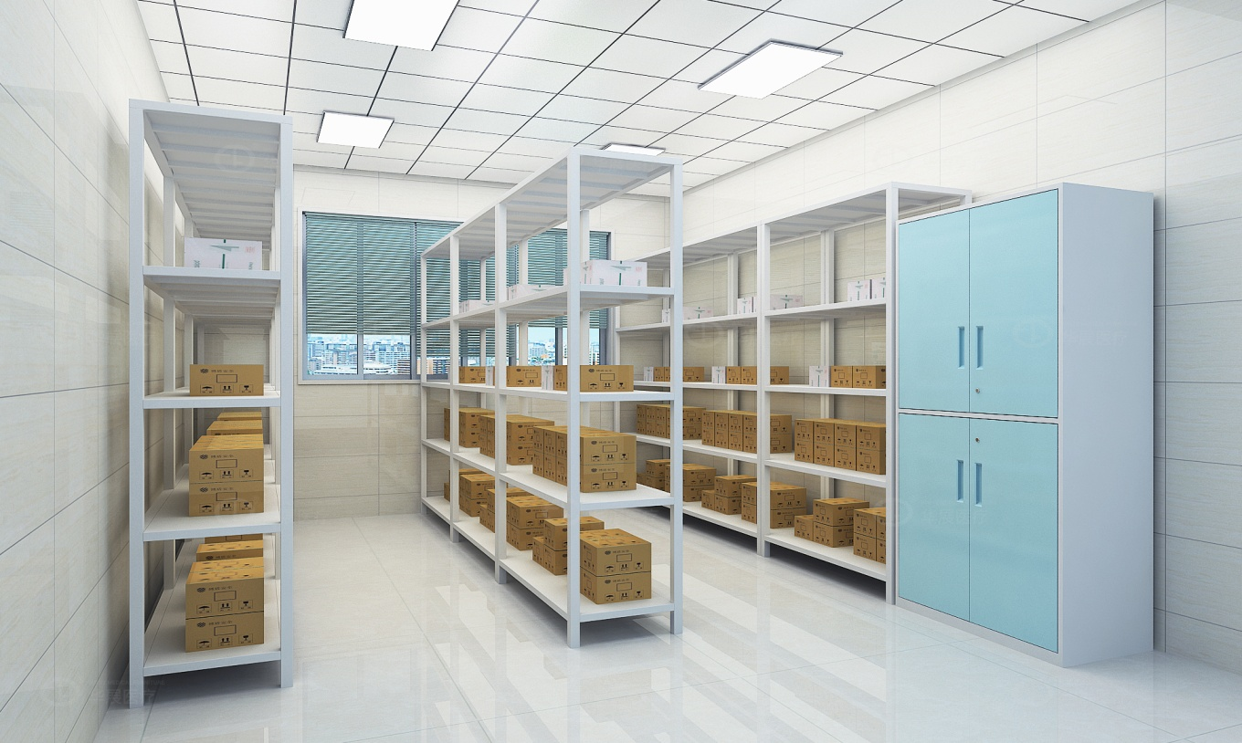

专用教室
序号 | 名称 | 规格（mm） | 数量 | 单位 | 参数描述 | 参考图片
劳技教室（1间）
1 | 教师讲台 | 1400*500*750(±5mm) | 1 | 张 | 1.三聚氢安贴纸， 2.基材为EO级实木多层板，木材须经专业干燥处理，坚固耐用、防变形及开裂、耐高温、抗老化特性，同时具有耐酸碱、永不褪色等特性，美观大方。 3.封边：采用同色PVC封边条，耐干热、耐磨、耐老化。 4.五金配件采用阻尼缓冲三节导轨、阻尼缓冲三节导轨铰链，经过盐雾240小时测试合格，具有安装快速，结构简单，连接牢固，开启快捷、耐用之特点。 桌脚材质：板材采用冷轧型钢板制作而成，钢板厚度≥0.8MM板材冷轧钢板执行钢板国家标准GB710；表面经酸化，磷化，除锈处理，全自动流水线，塑粉热熔聚酯静电喷涂；工艺标准符合国家标准GB/T13667；产品酸洗、磷化处理工艺符合国家标准GB6807。
2 | 教师椅 | 常规 | 1 | 把 | 框架：采用实木四脚框架，榫结构连接，木制构件全部经过烘干处理，四面刨光，木材含水率8%—11%，无腐朽和虫蛀，木材斜纹程度＜20%。 油漆：木制构件采用环保油漆油饰，油漆油饰工艺与相邻家具配套。 座面高度：550mm（±5mm）
3 | 学生桌椅 | 2100*900*750（1桌6椅）（±5mm） | 8 | 套 | 1.基材：采用EO级实木多层板，经过防虫、防腐等化学处理； 2.贴面：浸渍胶膜纸饰面，耐磨性强。 3.脚架：采用冷轧钢板，钢板厚薄一致，整柜采用薄边钢板折弯成型后焊 接打磨拼装，无高低不平，经焊接、打磨、抛光、酸洗、磷化、防腐、防锈等工艺处理，焊 接处均匀，转角过渡自然，间隙细小均等，表面自动静电喷涂，无颗粒感，美观大方。掩门结构。 4.五金：五金配件。 | 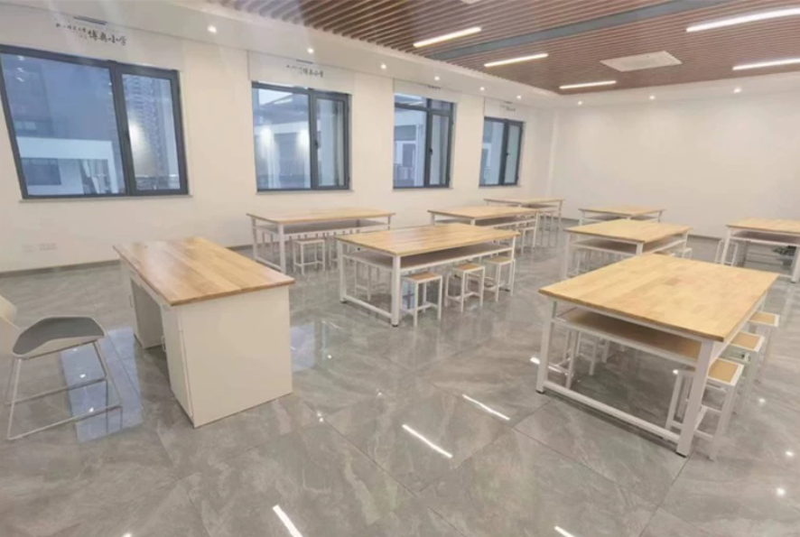
劳技教室辅助用房
1 | 货架 | 1500*600*1800(±5mm) | 7 | 组 | 每层状态下可承重≥250KG，可任意调节高度横梁与立柱采用活扣连接，安装卸载方便。 中型货架材料规格： 立柱厚度≥40*80*1.0mmC型钢 横梁厚度≥40*60*1.0mmP型钢 层板厚度≥0.5mm厚的冷轧钢板 货架颜色灰色 货架的正前方或者其他醒目位置需要有放标签（一半A4纸大）的地方，以便标明货架内摆放的物品名称等信息。
体育器材室
1 | 货架 | 1500*600*1800(±5mm) | 8 | 组 | 每层状态下可承重≥250KG，可任意调节高度横梁与立柱采用活扣连接，安装卸载方便。 中型货架材料规格： 立柱厚度≥40*80*1.0mmC型钢 横梁厚度≥40*60*1.0mmP型钢 层板厚度≥0.5mm厚的冷轧钢板 货架颜色灰色 货架的正前方或者其他醒目位置需要有放标签（一半A4纸大）的地方，以便标明货架内摆放的物品名称等信息。
体育办公室
1 | 办公桌 | 1400*1400*1100(±5mm) | 4 | 张 | 1.板材：采用EO级实木多层板，经过防虫、防腐等化学处理； 2.封边：采用PVC封边条，符合QB/T 4463技术要求，封边严密、平整、无脱胶、表面无胶渍，其中甲醛释放量≤0.2mg/L； 3.五金件：采用五金配件； 4.工艺功能：共用屏风一级为三胺板，带底部走线槽，预留3个86孔位，二级为布绒，带走线槽，预留3个86孔位，三级为写字白板+布绒；横向屏风一级为三胺板，二级为布绒，三级为透明玻璃贴磨砂纸。 5.带固定掩门柜、活动三抽柜、活动主机架、桌面带金属过线盒。 | 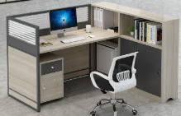
2 | 办公椅 | 常规 | 4 | 把 | 1.尼龙加纤维背架和弧面头枕（可调节），塑料腰靠 2.PU面3D升降扶手 3.定型海绵 4.配三档锁定底盘，带伸缩脚踏功能 5.65#沉口7公分黑色汽杆 6.∮340MM 尼龙高脚 | 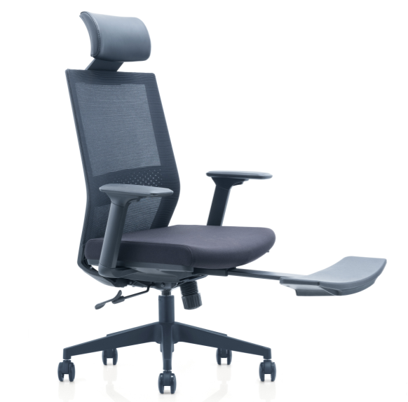
3 | 文件柜 | 900*400*2000(±5mm) | 3 | 组 | 1.板材：环保EO级实木多层板，符合GB 18580《室内装饰装修材料 人造板及其制品中甲醛释放限量》国家标准要求 2.封边：采用PVC封边条，符合QB/T 4463技术要求，封边严密、平整、无脱胶、表面无胶渍，其中甲醛释放量≤0.2mg/L。 3.五金件：采用五金配件 4.工艺功能：采用人性化设计，经济耐用， 绿色环保工艺，工艺精准。 | 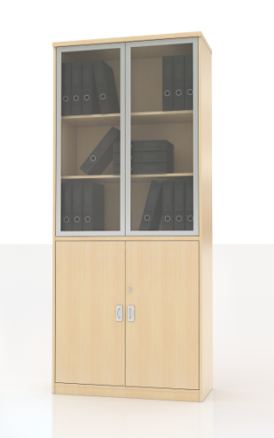
4 | 茶水柜 | 800*400*800(±5mm) | 1 | 组 | 1.板材：环保EO级实木多层板，符合GB 18580《室内装饰装修材料 人造板及其制品中甲醛释放限量》国家标准要求 2.封边：采用PVC封边条，符合QB/T 4463技术要求，封边严密、平整、无脱胶、表面无胶渍，其中甲醛释放量≤0.2mg/L。 3.五金件：采用五金配件 4.工艺功能：采用人性化设计，经济耐用， 绿色环保工艺，工艺精准。 | 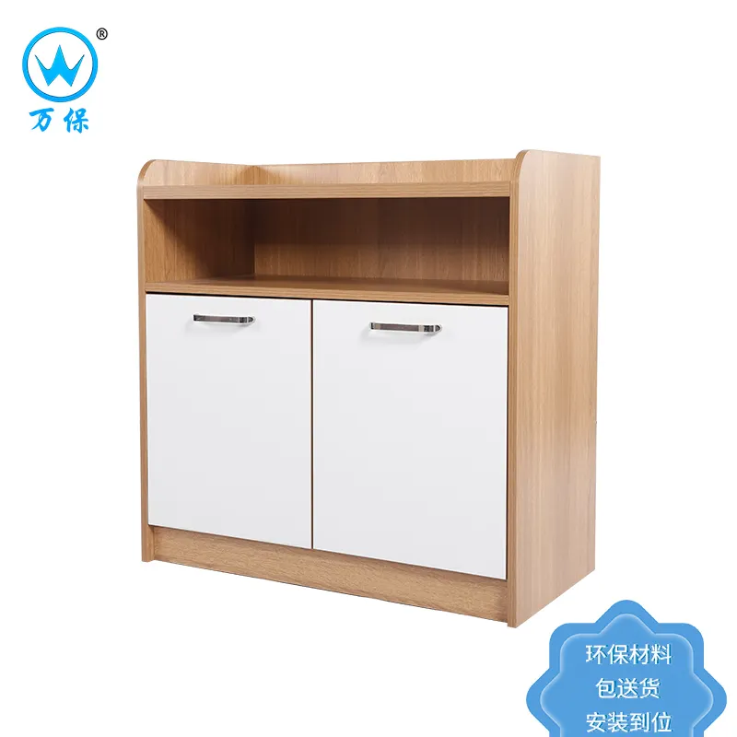
舞蹈室
1 | 更衣柜 | 900*500*1800(±5mm) | 6 | 组 | 材质：采用≥0.8mm冷轧钢板，表面陶化处理后再静电喷粉处理，具有环保、耐腐蚀、耐高温等功能，凡需焊接的部件要求焊接牢固，表面平整，不允许出现漏焊、焊穿、气孔、咬边等缺陷；冲压件表面不允许有裂痕；但涂层表面应平整光滑；色泽均匀一致，不允许有流挂、起粒、皱纹、露底、剥落、伤痕等缺陷；各钢制构件应酸洗、磷化、钝化、脱脂、表调处理，颜色及类似款式可选 | 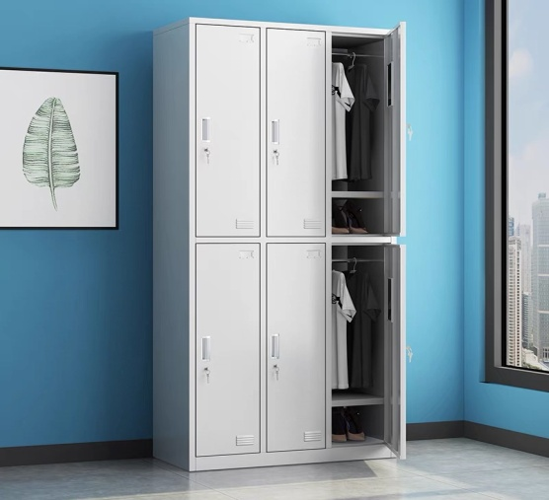
舞蹈器材室
1 | 货架 | 1500*600*1800(±5mm) | 8 | 组 | 每层状态下可承重≥250KG，可任意调节高度横梁与立柱采用活扣连接，安装卸载方便。 中型货架材料规格： 立柱厚度≥40*80*1.0mmC型钢 横梁厚度≥40*60*1.0mmP型钢 层板厚度≥0.5mm厚的冷轧钢板 货架颜色灰色 货架的正前方或者其他醒目位置需要有放标签（一半A4纸大）的地方，以便标明货架内摆放的物品名称等信息。
团队室
1 | 会议桌 | 4000*1400*750(±5mm) | 1 | 张 | 1.基材：选用EO级多层板； 2.贴面：采用三聚氰胺浸渍胶膜纸饰面，耐磨性强； 3.封边：采用PVC封边条，封边严密、平整、无脱胶、表面无胶渍； 4.五金件：选用五金配件。桌面带至少3个金属翻盖线盒，内置多功能插座和走线盖。 5.配件：中间配灰色扪皮台面，选用金属钢脚架，配2个上中脚。 | 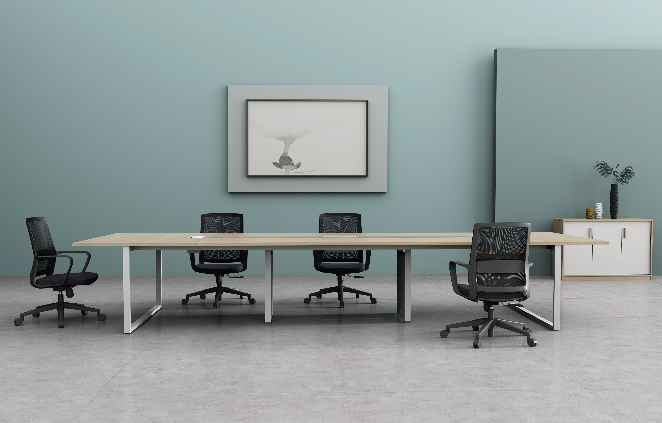
2 | 椅子 | 常规 | 5 | 把 | 1. 椅身：采用全新聚丙烯加玻璃纤维，一体成型。 2.椅脚：椅脚：由直径≥16mm*1.5mm厚冷轧钢板制成表面经酸洗、磷化等防锈处理，流水线静电喷涂，具有耐磨，防腐，抗老化等性能。 | 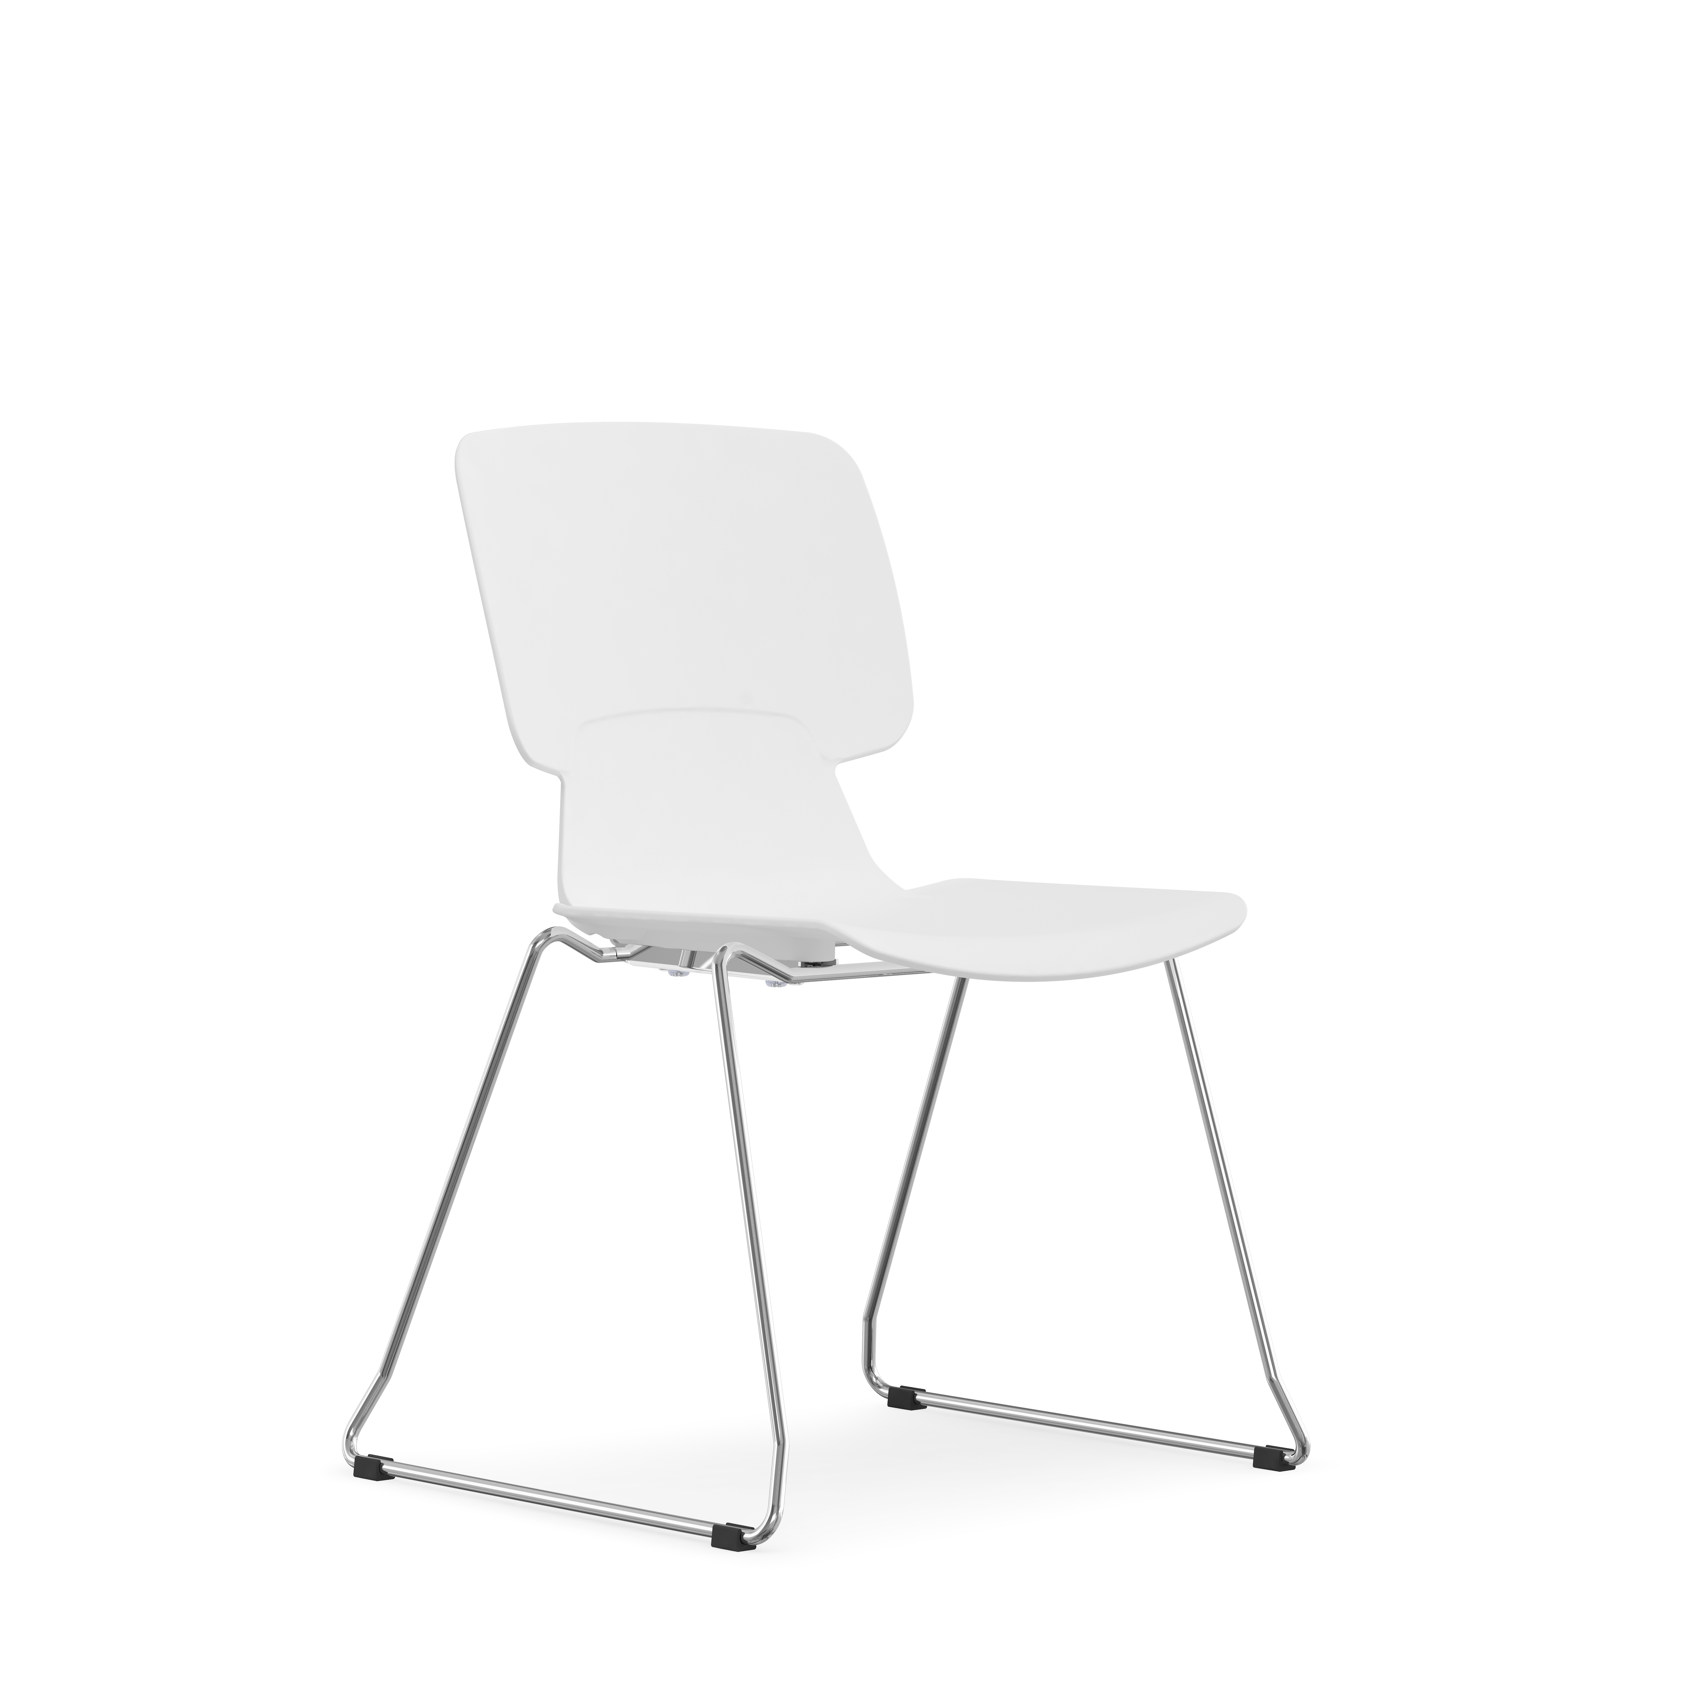
自动录播室
1 | 教师讲台 | 1200*500*750(±5mm) | 1 | 张 | 1.三聚氢安贴纸， 2.基材为EO级实木多层板，木材须经专业干燥处理，坚固耐用、防变形及开裂、耐高温、抗老化特性，同时具有耐酸碱、永不褪色等特性，美观大方。 3.封边：采用同色PVC封边条，耐干热、耐磨、耐老化。 4.五金配件采用阻尼缓冲三节导轨、阻尼缓冲三节导轨铰链，经过盐雾240小时测试合格，具有安装快速，结构简单，连接牢固，开启快捷、耐用之特点。 桌脚材质：板材采用冷轧型钢板制作而成，钢板厚度≥0.8MM板材冷轧钢板执行钢板国家标准GB710；表面经酸化，磷化，除锈处理，全自动流水线，塑粉热熔聚酯静电喷涂；工艺标准符合国家标准GB/T13667；产品酸洗、磷化处理工艺符合国家标准GB6807。
2 | 教师椅 | 常规 | 1 | 把 | 框架：采用实木四脚框架，榫结构连接，木制构件全部经过烘干处理，四面刨光，木材含水率8%—11%，无腐朽和虫蛀，木材斜纹程度＜20%。 油漆：木制构件采用环保油漆油饰，油漆油饰工艺与相邻家具配套。 座面高度：550mm（±5mm） | 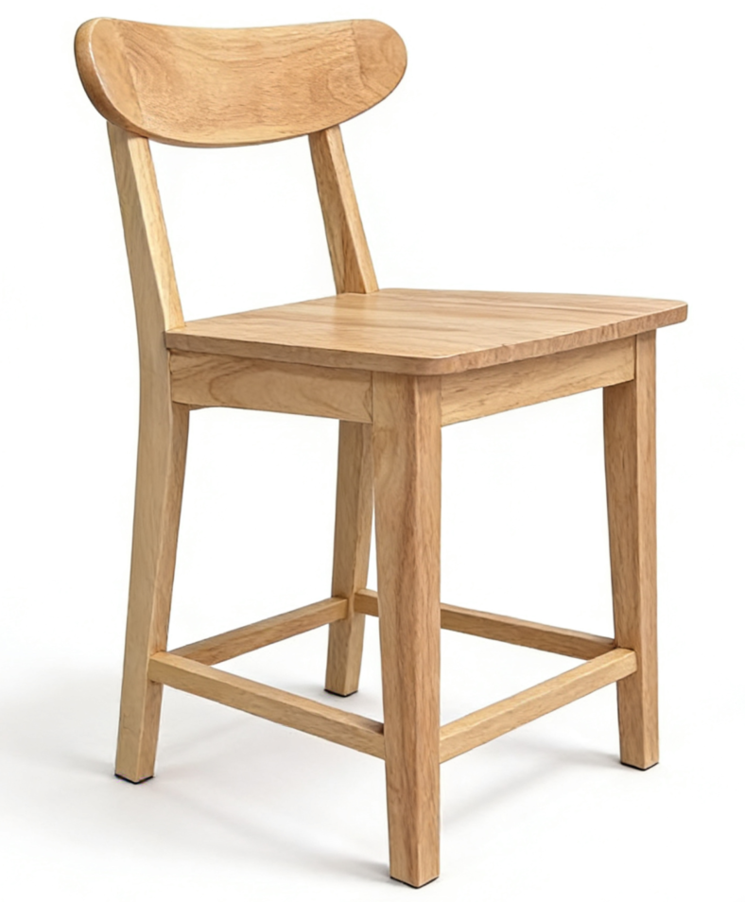
3 | 办公桌 | 1500*1750*750(±5mm) | 5 | 组 | 基材：选用EO级多层板； 贴面：采用三聚氰胺浸渍胶膜纸饰面，耐磨性强； 封边：采用PVC封边条，封边严密、平整、无脱胶、表面无胶渍； 五金件：选用五金配件。 配件：选用金属钢脚架，其中一个脚带脚轮。 折叠：桌子采用偏移脚底设计，可以以直线嵌套形式堆叠收纳，而不会发生侧向蠕动，底脚堆叠效果完美，从而实现最佳化地节省空间； | 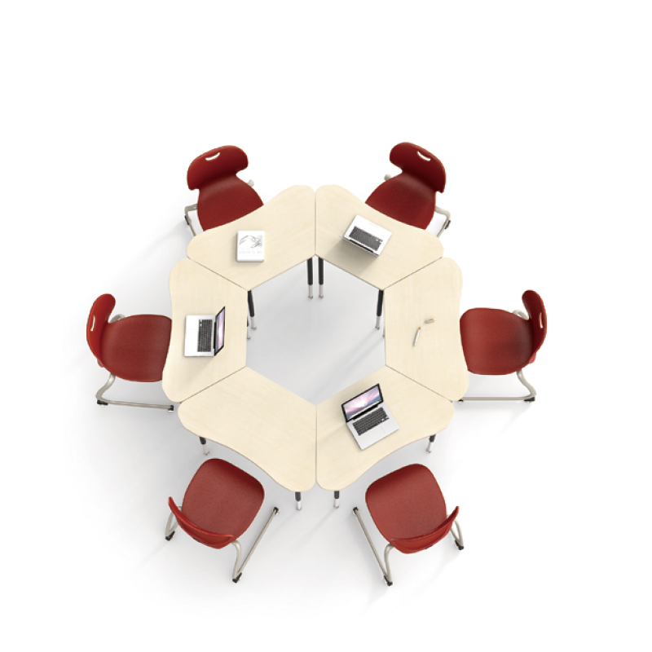
4 | 办公椅 | 常规 | 30 | 把 | 1. 椅身：采用全新聚丙烯加玻璃纤维，一体成型。 2.椅脚：椅脚：由直径≥16mm*1.5mm厚冷轧钢板制成表面经酸洗、磷化等防锈处理，流水线静电喷涂，具有耐磨，防腐，抗老化等性能。
自动录播室辅助用房
1 | 培训椅 | 常规 | 24 | 把 | 背架全新进口PP+玻纤，一体注塑成型，环保防火 靠背倾仰机构设计，有效缓解疲劳 坐垫采用防阻燃定型海绵，舒适透气 T≥1.5mm定制异型管，喷涂支架，金属质感，稳固性强，可折叠收纳 PA材质写字板配铝合金活动连接件 Φ50mm，PU万向滑动轮
美术室（2间）
1 | 教师美术桌椅 | 1800*800*750(±5mm) | 2 | 张 | 1.材质：采用白蜡木。 2.油漆：采用环保水性油漆，色泽美观。 3.结构：榫木连接，经常搬动不散架。 椅子：常规 1.材质：采用白蜡木。 2.油漆：采用环保水性油漆，色泽美观。 3.结构：榫木连接，经常搬动不散架。 | 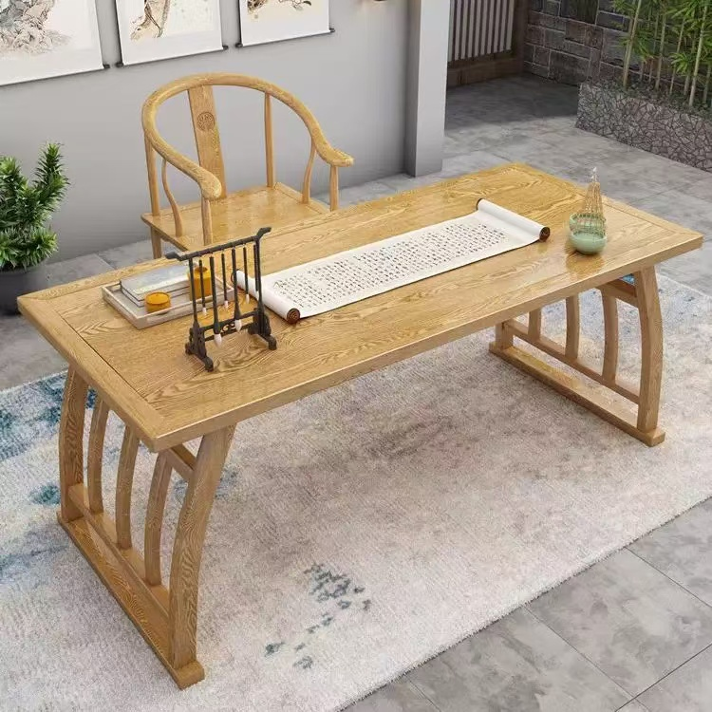
2 | 学生美术桌 | 1400*700*750(±5mm) | 48 | 张 | 1.材质：采用白蜡木。 2.油漆：采用环保水性油漆，色泽美观。 3.结构：榫木连接，经常搬动不散架。 | 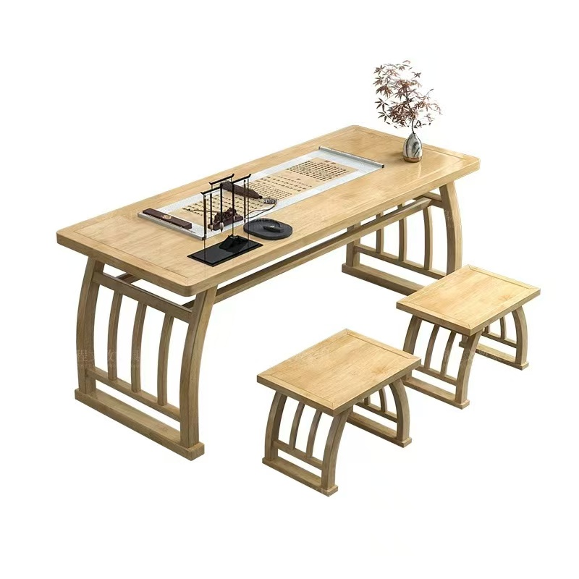
3 | 学生美术凳 | 常规 | 96 | 张 | 1.材质：采用白蜡木。 2.油漆：采用环保水性油漆，色泽美观。 3.结构：榫木连接，经常搬动不散架。
4 | 学生画架 | 270*260*610(±5mm) | 96 | 个 | 松木材质，光滑无毛刺，倾斜角度可调节
5 | 学生画板 | 不小于450×600×8 | 96 | 张 | 1.规格：2#图板，实芯画板，外观尺寸不小于450mm×600mm×8mm。2．材质：双面实木贴皮，板芯材质密度板。3．整体板面平整、表面光滑、洁净、无毛刺、无开裂、板面无疤痕，无挖补，无异味。 | 
美术教室辅助用房（共2间）
1 | 货架 | 1500*600*1800(±5mm) | 12 | 组 | 每层状态下可承重≥250KG，可任意调节高度横梁与立柱采用活扣连接，安装卸载方便。 中型货架材料规格： 立柱厚度≥40*80*1.0mmC型钢 横梁厚度≥40*60*1.0mmP型钢 层板厚度≥0.5mm厚的冷轧钢板 货架颜色灰色 货架的正前方或者其他醒目位置需要有放标签（一半A4纸大）的地方，以便标明货架内摆放的物品名称等信息。
音乐室（共2间）
1 | 学生凳 | 常规 | 96 | 张 | 1.尺寸：285*300*338mm（±5mm）。厚度：坐面≥5mm，凳脚≥20mm，抽屉侧板≥3mm，抽屉前后板≥4.5mm； 2.材质：ABS； 3.工艺：（1）注塑制作。耐磨抗压，抗氧化功能强，长期使用也不会产生开裂现象。 （2）硬度和强度高，吸水性小，优良的电绝缘性，耐寒 （3）凳脚须配防滑橡胶条。 （4）侧边必须为双层结构，增加产品的坚固性及承重性，保证产品使用过程中的安全性 4.功能：配置ABS塑料抽屉，可堆叠，既可做合唱台，也可以作为收纳小柜子使用。 | 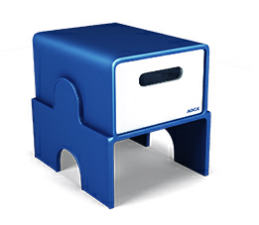
音乐教室辅助用房（共2间）
1 | 货架 | 1500*600*1800(±5mm) | 12 | 组 | 每层状态下可承重≥250KG，可任意调节高度横梁与立柱采用活扣连接，安装卸载方便。 中型货架材料规格： 立柱厚度≥40*80*1.0mmC型钢 横梁厚度≥40*60*1.0mmP型钢 层板厚度≥0.5mm厚的冷轧钢板 货架颜色灰色 货架的正前方或者其他醒目位置需要有放标签（一半A4纸大）的地方，以便标明货架内摆放的物品名称等信息。
创客教室（共1间）
1 | 教师讲台 | 1400*500*750(±5mm) | 1 | 张 | 1.三聚氢安贴纸， 2.基材为EO级实木多层板，木材须经专业干燥处理，坚固耐用、防变形及开裂、耐高温、抗老化特性，同时具有耐酸碱、永不褪色等特性，美观大方。 3.封边：采用同色PVC封边条，耐干热、耐磨、耐老化。 4.五金配件采用阻尼缓冲三节导轨、阻尼缓冲三节导轨铰链，经过盐雾240小时测试合格，具有安装快速，结构简单，连接牢固，开启快捷、耐用之特点。 桌脚材质：板材采用冷轧型钢板制作而成，钢板厚度≥0.8MM板材冷轧钢板执行钢板国家标准GB710；表面经酸化，磷化，除锈处理，全自动流水线，塑粉热熔聚酯静电喷涂；工艺标准符合国家标准GB/T13667；产品酸洗、磷化处理工艺符合国家标准GB6807。
2 | 教师椅 | 常规 | 1 | 把 | 框架：采用实木四脚框架，榫结构连接，木制构件全部经过烘干处理，四面刨光，木材含水率8%—11%，无腐朽和虫蛀，木材斜纹程度＜20%。 油漆：木制构件采用环保油漆油饰，油漆油饰工艺与相邻家具配套。 座面高度：550mm（±5mm）
3 | 可移动课桌 | 单人位600*450*760（±5mm） | 48 | 张 | 1.基材：选用E1级多层板； 2.贴面：采用三聚氰胺浸渍胶膜纸饰面，耐磨性强； 3.封边：采用PVC封边条，封边严密、平整、无脱胶、表面无胶渍； 4.五金件：选用五金配件。 5.配件：选用金属钢脚架，其中一个脚带脚轮。 6.折叠：桌子采用偏移脚底设计，可以以直线嵌套形式堆叠收纳，而不会发生侧向蠕动，底脚堆叠效果完美，从而实现最佳化地节省空间；每组由六个位拼接而成一个圆形，可以随意组合 | 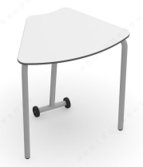
4 | 可移动课椅 | 常规 | 96 | 张 | 1.背框：PP加纤维，一体成型，超韧弹性背； 2.海绵：弹力座布，高弹力海绵座垫，舒适透气； 3.扶手：PP加纤维扶手面，Φ12mm实心钢，高级户外漆，稳固性强； 4.四星脚：高级户外漆四星脚，防滑脚垫； | 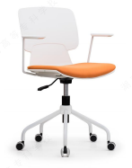
计算机教室（共2间）
1 | 教师讲台 | 1400*500*750(±5mm) | 1 | 张 | 1.三聚氢安贴纸， 2.基材为EO级实木多层板，木材须经专业干燥处理，坚固耐用、防变形及开裂、耐高温、抗老化特性，同时具有耐酸碱、永不褪色等特性，美观大方。 3.封边：采用同色PVC封边条，耐干热、耐磨、耐老化。 4.五金配件采用阻尼缓冲三节导轨、阻尼缓冲三节导轨铰链，经过盐雾240小时测试合格，具有安装快速，结构简单，连接牢固，开启快捷、耐用之特点。 桌脚材质：板材采用冷轧型钢板制作而成，钢板厚度≥0.8MM板材冷轧钢板执行钢板国家标准GB710；表面经酸化，磷化，除锈处理，全自动流水线，塑粉热熔聚酯静电喷涂；工艺标准符合国家标准GB/T13667；产品酸洗、磷化处理工艺符合国家标准GB6807。
2 | 教师椅 | 常规 | 1 | 把 | 框架：采用实木四脚框架，榫结构连接，木制构件全部经过烘干处理，四面刨光，木材含水率8%—11%，无腐朽和虫蛀，木材斜纹程度＜20%。 油漆：木制构件采用环保油漆油饰，油漆油饰工艺与相邻家具配套。 座面高度：550mm（±5mm）
3 | 电脑桌 | 1400*600*750(±5mm) | 48 | 张 | 1.桌台面基材：采用EO级实木多层板，经过防虫、防腐等化学处理； 2.贴面：浸渍胶膜纸饰面，耐磨性强。 3.脚架：采用冷轧钢板，钢板厚薄一致，整柜采用薄边钢板折弯成型后焊 接打磨拼装，无高低不平，经焊接、打磨、抛光、酸洗、磷化、防腐、防锈等工艺处理，焊 接处均匀，转角过渡自然，间隙细小均等，表面自动静电喷涂，无颗粒感，美观大方。 4.五金：五金配件。 | 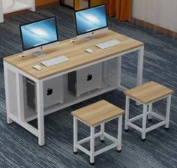
4 | 电脑椅 | 常规 | 96 | 张 | 1.凳面材质采用：EO级实木多层板，经过防虫、防腐等化学处理； 2.贴面：浸渍胶膜纸饰面，耐磨性强。 3.脚架：采用≥25mm*25mm方管，无高低不平，经焊接、打磨、抛光、酸洗、磷化、防腐、防锈等工艺处理，焊接处均匀，转角过渡自然，间隙细小均等，表面自动静电喷涂，无颗粒感，美观大方。 4.五金：五金配件。
计算机教室辅助用房（共2间）
1 | 货架 | 1500*600*1800(±5mm) | 8 | 组 | 每层状态下可承重≥250KG，可任意调节高度横梁与立柱采用活扣连接，安装卸载方便。 中型货架材料规格： 立柱厚度≥40*80*1.0mmC型钢 横梁厚度≥40*60*1.0mmP型钢 层板厚度≥0.5mm厚的冷轧钢板 货架颜色灰色 货架的正前方或者其他醒目位置需要有放标签（一半A4纸大）的地方，以便标明货架内摆放的物品名称等信息。
2 | 办公桌 | 1400*700*750(±5mm) | 4 | 张 | 1.基材：选用EO级多层板； 2.贴面：采用三聚氰胺浸渍胶膜纸饰面，耐磨性强； 3.封边：采用PVC封边条，封边严密、平整、无脱胶、表面无胶渍； 4.五金件：选用五金配件。桌面带1个PP线盖线盒，内置多功能插座和走线盖。 5.配件：选用金属钢脚架，配桌上屏风+活动三抽柜。 | 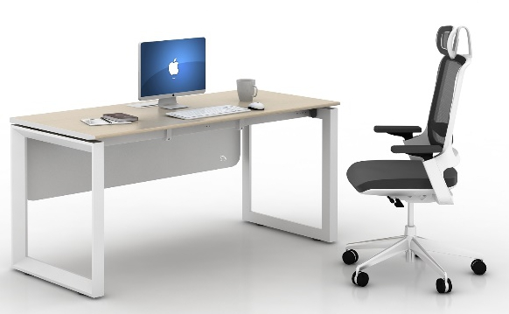
3 | 办公椅 | 常规 | 4 | 把 | 1.尼龙加纤维背架和弧面头枕（可调节），塑料腰靠 2.PU面3D升降扶手 3.定型海绵 4.配三档锁定底盘，带伸缩脚踏功能 5.65#沉口7公分黑色汽杆 6.∮340MM 尼龙高脚
理化生探究室（共2间）
1 | 教师讲台 | 1400*500*750(±5mm) | 2 | 张 | 1.三聚氢安贴纸， 2.基材为EO级实木多层板，木材须经专业干燥处理，坚固耐用、防变形及开裂、耐高温、抗老化特性，同时具有耐酸碱、永不褪色等特性，美观大方。 3.封边：采用同色PVC封边条，耐干热、耐磨、耐老化。 4.五金配件采用阻尼缓冲三节导轨、阻尼缓冲三节导轨铰链，经过盐雾240小时测试合格，具有安装快速，结构简单，连接牢固，开启快捷、耐用之特点。 桌脚材质：板材采用冷轧型钢板制作而成，钢板厚度≥0.8MM板材冷轧钢板执行钢板国家标准GB710；表面经酸化，磷化，除锈处理，全自动流水线，塑粉热熔聚酯静电喷涂；工艺标准符合国家标准GB/T13667；产品酸洗、磷化处理工艺符合国家标准GB6807。 | 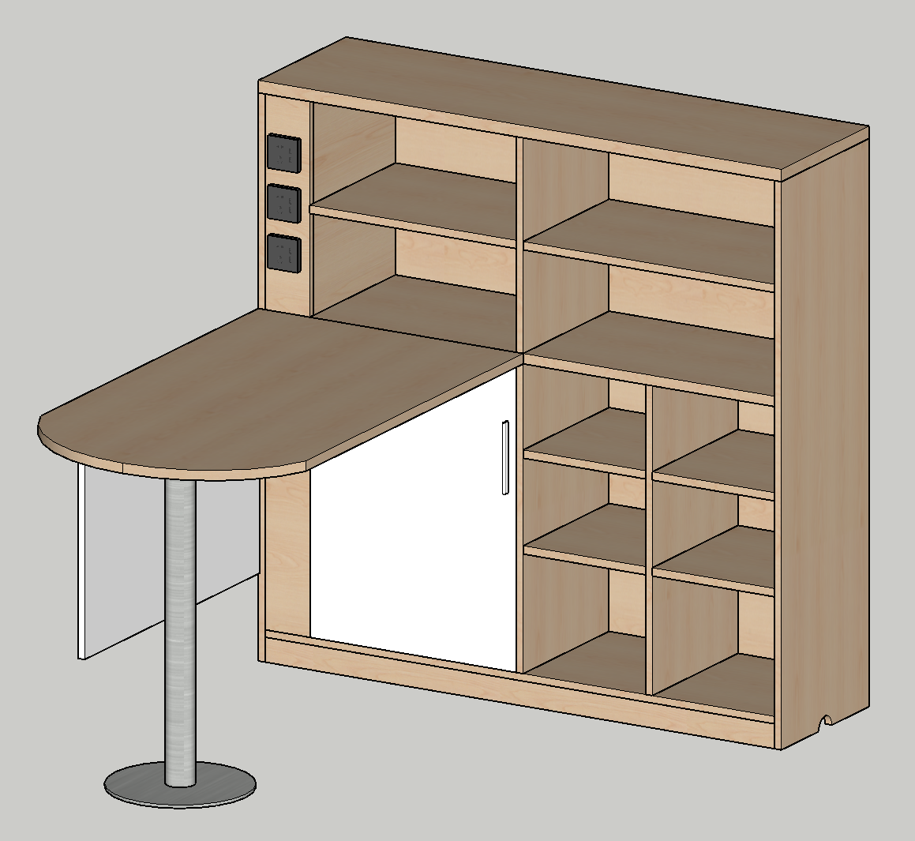
2 | 教师椅 | 常规 | 2 | 把 | 框架：采用实木四脚框架，榫结构连接，木制构件全部经过烘干处理，四面刨光，木材含水率8%—11%，无腐朽和虫蛀，木材斜纹程度＜20%。 油漆：木制构件采用环保油漆油饰，油漆油饰工艺与相邻家具配套。 座面高度：550mm（±5mm）
3 | 可移动课桌 | 单人位600*450*760（±5mm） | 96 | 张 | 1.基材：选用E1级多层板； 2.贴面：采用三聚氰胺浸渍胶膜纸饰面，耐磨性强； 3.封边：采用PVC封边条，封边严密、平整、无脱胶、表面无胶渍； 4.五金件：选用五金配件。 5.配件：选用金属钢脚架，其中一个脚带脚轮。 6.折叠：桌子采用偏移脚底设计，可以以直线嵌套形式堆叠收纳，而不会发生侧向蠕动，底脚堆叠效果完美，从而实现最佳化地节省空间；每组由六个位拼接而成一个圆形，可以随意组合
4 | 可移动课椅 | 常规 | 96 | 张 | 1.背框：PP加纤维，一体成型，超韧弹性背； 2.海绵：弹力座布，高弹力海绵座垫，舒适透气； 3.扶手：PP加纤维扶手面，Φ12mm实心钢，高级户外漆，稳固性强； 4.四星脚：高级户外漆四星脚，防滑脚垫；
理化生探究室辅助用房（共2间）
1 | 货架 | 1500*600*1800(±5mm) | 8 | 组 | 每层状态下可承重≥250KG，可任意调节高度横梁与立柱采用活扣连接，安装卸载方便。 中型货架材料规格： 立柱厚度≥40*80*1.0mmC型钢 横梁厚度≥40*60*1.0mmP型钢 层板厚度≥0.5mm厚的冷轧钢板 货架颜色灰色 货架的正前方或者其他醒目位置需要有放标签（一半A4纸大）的地方，以便标明货架内摆放的物品名称等信息。
多功能厅器材室
1 | 货架 | 1500*600*1800(±5mm) | 8 | 组 | 每层状态下可承重≥250KG，可任意调节高度横梁与立柱采用活扣连接，安装卸载方便。 中型货架材料规格： 立柱厚度≥40*80*1.0mmC型钢 横梁厚度≥40*60*1.0mmP型钢 层板厚度≥0.5mm厚的冷轧钢板 货架颜色灰色 货架的正前方或者其他醒目位置需要有放标签（一半A4纸大）的地方，以便标明货架内摆放的物品名称等信息。
体育馆器材室
1 | 货架 | 1500*600*1800(±5mm) | 8 | 组 | 每层状态下可承重≥250KG，可任意调节高度横梁与立柱采用活扣连接，安装卸载方便。 中型货架材料规格： 立柱厚度≥40*80*1.0mmC型钢 横梁厚度≥40*60*1.0mmP型钢 层板厚度≥0.5mm厚的冷轧钢板 货架颜色灰色 货架的正前方或者其他醒目位置需要有放标签（一半A4纸大）的地方，以便标明货架内摆放的物品名称等信息。
体育馆控制室
1 | 货架 | 1500*600*1800(±5mm) | 8 | 组 | 每层状态下可承重≥250KG，可任意调节高度横梁与立柱采用活扣连接，安装卸载方便。 中型货架材料规格： 立柱厚度≥40*80*1.0mmC型钢 横梁厚度≥40*60*1.0mmP型钢 层板厚度≥0.5mm厚的冷轧钢板 货架颜色灰色 货架的正前方或者其他醒目位置需要有放标签（一半A4纸大）的地方，以便标明货架内摆放的物品名称等信息。
生物实验室（共2间）
1 | 教师演示讲台 | 2400*600*850(±5mm) | 张 | 2 | 台面：采用≥12.7mm实芯理化板，圆周加厚处理，总厚度为≥25.4mm，四角圆角，四边磨边。箱体：采用≥18mm厚中密度三聚氰胺双饰面板，断面以≥2mmPVC封边条配合热熔封边防水处理，专用连接件连接组合紧固。四角包边：采用PP改性材料，塑料注塑模一次性成型，曲面弧形造型，可以有效避免碰撞对人体产生的伤害。层板：采用16mm以上厚的E1级中密度三聚氰胺饰面板，周边及断面采用厚≥2mm以上PVC热熔封边并做防水处理；每个箱体配备四个实验室仪器专用地脚，具有防腐防锈减震等特点。 柜门，抽屉：采用厚≥16mm的中密度三聚氰胺饰面板，柜门和抽屉面板四周注塑模注塑包边成型，拉手与注塑包边一次性成型注塑。讲台配有键盘和中控抽屉，侧边配视频展示台抽屉。
2 | 学生实验桌 | 1200*600*780(±5mm) | 张 | 48 | 台面：采用≥12.7mm实芯理化板，耐酸碱，表面哑光，不反光防滑；热弯加工成型，使台面前端呈半圆弧形，圆润下滑。前横梁：采用≥61x38mm壁厚≥1.2mm的铝型材拉伸成型，一边85mm圆弧造型，和面板弧形无缝贴合，材料表面经过防腐氧化处理和纯环氧树脂塑粉高温固化处理，具有较强的耐蚀性及承重性。横梁支撑件：采用≥12x100mm壁厚≥1.2mm的铝型材拉伸成型，带有两条加强抗变形的凹槽，材料表面经过防腐氧化处理和纯环氧树脂塑粉高温固化处理，具有较强的耐蚀性及承重性。后挡板：采用≥131*30mm壁厚≥1.2mm的铝型材拉伸成型，材料表面经过防腐氧化处理和纯环氧树脂塑粉高温固化处理，具有较强的耐蚀性及承重性。造型截面为后端连续相切弧形，顶端高出台面45mm（±5mm），带一凹槽，镶嵌弹性橡胶条，可防止台面物体向后滑落并保护易碎物体不易被碰碎。桌腿由立柱、顶底支撑脚和可调地脚组成。立柱：采用≥100x50mm壁厚≥1.5mm的铝材，横截面前R6圆角，后端45*8斜切再R6圆角，内有6根≥1.2mm的加强筋，中心拥有两个m8螺丝固定孔，攻丝处理后用于连接顶底支撑脚，材料表面经过防腐氧化处理和纯环氧树脂塑粉高温固化处理，具有较强的耐蚀性。支撑脚：采用≥4mm厚的铝材压铸一次性成型，两侧弧形圆角，弧度和立柱的弧度吻合，材料表面经过防腐氧化处理和纯环氧树脂塑粉高温固化处理，具有较强的耐蚀性及承重性。多功能可调地脚：高度螺旋调节，采用高强度的尼龙材料，塑料注塑成型，内置脚轮固定孔，可加装脚轮。书包斗：规格440*315*154mm（±5mm），厚度≥6mm，采用ABS改性材料，塑料注塑成型，正面设有可悬挂凳子的圆形孔，周边加厚加强，斗内有8根宽度≥30mm的沙面处理的加强体块。功能柱：规格：≥230*365*730mm，整体采用实验室专用PP材质，外形圆润，前后二块拼接而成，可拆装，内部隐藏实验线管及通风管道，方便检修。
3 | 学生凳 | Φ315*450—500mm; | 张 | 96 | 1.凳脚材质：4个凳脚≥17×34×1.7mm无缝钢管模具一次成型。全圆满焊接完成，结构牢固，经高温粉体烤漆处理，长时间使用也不会产生表面烤漆剥落现象 螺旋升降式，升降距离为50mm，最高离地距离为500mm（±5mm）。Ф凳面直径315×高450—500mm（±5mm），2、凳面材质：采用聚丙烯共聚级注塑，厚≥5mm。表面细纹咬花，防滑不发光，凳面底部镶嵌4枚铜质螺纹，采用不锈钢螺丝与圆形托盘固定。3、脚垫材质：采用PP加耐磨纤维质塑料，实心倒勾式一体射出成型 凳面与凳脚留有一定的空间便于凳子挂在挂凳扣上。方便教室的打扫。
4 | 水槽柜 | 500*600*750/850(±5mm) | 张 | 26 | 水槽：采用PP改性材料，塑料注塑模一次性成型，其规格600*500*343mm（±5mm），壁厚≥4mm，四周有10mm高挡水沿；水槽内尺寸：430*360*270mm（±5mm），耐强酸强碱耐＜80℃有机溶剂并耐150℃以下高温；水槽内右上角带溢水口。下水系统：采用共聚PP材质专用连接管，配有防虹吸，防阻塞装置。上下固定框：采用PP改性材料，600*500mm（±5mm），塑料注塑模一次性成型，表面光面处理。 箱体支撑件：箱体四周采用≥64*34mm和≥81*34mm的铝型材支撑，表面经过时效处理和纯环氧树脂塑粉高温固化处理，具有较强的耐蚀性及承重性。水柜左右侧板：采用的≥9mm厚的中纤板，尺寸：545*655mm（±5mm）， 其插在支撑件铝型材槽内部。水柜前后门：采用pp改性材料，374*640*10mm（±5mm），塑料注塑模一次性成型，表面沙面与光面相结合处理。并且采用直接成型后无需安装铰链、把手一体化设计，其内部置于两根≥32.5*6.6mm的铝型材为加强筋。 三联水嘴：鹅颈式实验室专用优质化验水嘴：要求防酸碱、防锈、防虹吸、防阻塞，表面环氧树脂喷涂。出水嘴为铜质瓷芯，高头，便于多用途使用，可拆卸清洗阻塞。出水嘴可拆卸，内有成型螺纹，可方便连接循环等特殊用水水管。
5 | 教师电源控制系统 | 405*405*90 | 套 | 2 | 装置在主控台组合柜内，采用耐磨、耐腐蚀的PVC薄膜面板，元器件，微电脑控制，轻触按钮开关。 输入电压：220v±10%；教师电源：交流输出2—24V,2V/档，额定电流6A，过载保护：超过105%额定电流自动保护。轻触开关直选输出电压，高精度数字电压电流表显示，显示误差：交流电压1%，交流电流1%。直流输出1—24V（极限0-24V），精度0.1V，键盘直选电压控制方式，额定电流6A，过载保护：超过105%额定电流自动保护。高精度数字电压电流表显示，显示误差：直流电压0.5%，直流电流0.5%。 化学塔吊控制：采用专用文本控制器（液晶屏全中文显示），能够控制塔吊电源、升降、风速大小及塔吊照明，可输出0-10V模拟信号和开关信号，控制变频器。 2路5孔插座220V输出。额定输出电流10A/路。 使用环境：温度0-40℃，湿度<90%。
6 | 抽斗电源 | 120*120*400 | 套 | 48 | 单独安装在桌面下方两抽斗中间，箱体由三组工程PC塑料模具一次成型，工作操作台为翻转式，完全打开时工作面板与水平面呈140°夹角。面板采用耐磨、耐腐蚀的PVC薄膜面板。微电脑，数码实时显示电压电流值；电压表精度1%，电流表精度1.5%±5字；有电源开关，零火线可同时关断设置2路多功能220V五孔交流插座，操作简单，安全可靠。
7 | 桌面显微镜灯 | 长400（±5mm） | 套 | 48 | 镜面不锈钢材质，≥21个5050LED光源；亮度高，有独开关，光照角度可调。
8 | 准备台 | 3000*1200*780(±5mm) | 张 | 2 | 台面：采用≥12.7㎜厚实芯理化板，四边加厚可视面为≥25mm并倒圆边，经机械打磨，表面光滑平整，无缝隙，整体美观大方。结构：铝合金框架：壁厚≥1.2㎜的≥50㎜×25㎜的铝合金管附带加强筋，≥32×32×1.2㎜铝合金横梁，表面喷涂纯环氧树脂塑粉高温固化处理，耐酸耐腐蚀。箱体：背板及吊板采用≥18mm厚E1级三聚氰胺板，台身板材组合采用ABS子母件连接组装而成，所有板材截面均采用全自动热熔封边机以≥2mm厚PVC封边条热熔封边。柜门及抽屉：采用中密度三聚氰胺双饰面板，柜门和抽屉板面四周铝合金包边，配以“一”字铝合金型材拉手。 固定脚：采用ABS工程塑料模具成型制作而成，高度可调。具体尺寸微调以现场为准。 | 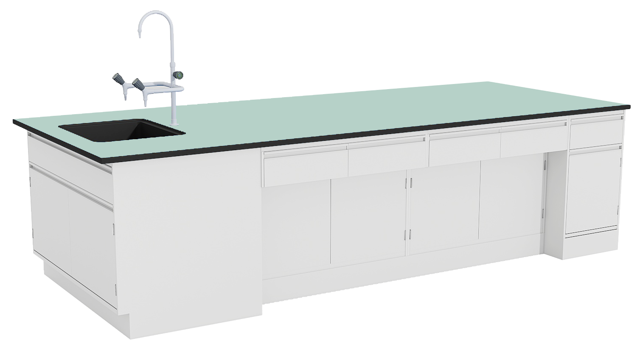
9 | 实验室专用水槽 |  | 只 | 4 | 采用实验室专用高密度PP一体化成型水槽，易清洁，耐腐蚀，且利于台面残水自然回流，美观实用；具有耐酸碱、耐有机溶剂、耐紫外线等特点。
10 | 实验室专用龙头 |  | 套 | 4 | 鹅颈式实验室专用化验水嘴：要求防酸碱、防锈、防虹吸、防阻塞，表面环氧树脂喷涂。出水嘴为铜质瓷芯，高头，便于多用途使用，可拆卸清洗阻塞。出水嘴可拆卸，内有成型螺纹，可方便连接循环等特殊用水水管。
11 | 钢制电源盒 |  | 套 | 4 | 设置2路多功能220V五孔交流插座，操作简单，安全可靠。
12 | 仪器柜 | 1000*500*2000(±5mm) | 个 | 36 | PP材质；柜体：侧板、顶底板采用改性PP材料增加强度，注塑模一次性成型，表面沙面和光面相结合处理，保证柜体之坚固及密封性，耐腐蚀性强；下储物柜门：内框采用改性PP材质注塑模一次成型， 外嵌≥4.6mm厚钢化烤漆玻璃；上柜视窗门：内框采用改性PP材质注塑模一次成型， 外嵌≥4.6mm厚钢化烤漆玻璃，中间烤漆镂空制作；层板：上部配置两块活动层板，下部配置一块活动层板，层板全部采用改性PP材质注塑模一次成型，表面沙面和光面相结合处理，四周有阻水边，底部镶嵌钢质横梁，承重力强。整体设计为活动式，可随意抽取放在合适的隔层，自由组合各层空间； 门把手：采用经过改性PP材质注塑模一次成型，与柜门平行，开启方便；门铰链：采用经过射出成型的PP材料制成，耐腐蚀性好；螺丝：PP材质，可选不锈钢304材质；备注 ：可以用于各种腐蚀性化学品的储存，如硫酸、盐酸、硝酸、乙酸、硫磺酸等。
13 | 单面标本柜 | 1000*500*2000(±5mm) | 个 | 6 | 采用四分之一圆铝合金玻璃框架结构（厚度为≥1.5mm），其上部采用无色透明玻璃铝合金框架，内置连接件，隔板固定件内置式，上下可随调。下部为柜式结构，柜体采用≥25mm厚三聚氰胺板（基板为E1级环保板）作为主体材料，整体造型美观大方，隔板采用≥10mm厚玻璃隔板。
化学实验室（共2间）
1 | 教师演示讲台 | 2400*600*850(±5mm) | 张 | 2 | 台面：采用≥12.7mm实芯理化板，四周加厚处理，总厚度为≥25.4mm，四角圆角，四边磨边。 箱体：采用≥16mm厚中密度三聚氰胺双饰面板，断面以≥2mmPVC封边条配合进口胶王热熔封边防水处理，专用连接件连接组合紧固。四角包边：采用PP改性材料，塑料注塑模一次性成型，曲面弧形造型，可以有效避免碰撞对人体产生的伤害。 层板：采用16mm以上厚的E1级中密度三聚氰胺饰面板，周边及断面采用厚2mm以上PVC热熔封边并做防水处理； 每个箱体配备四个实验室仪器专用地脚，具有防腐防锈减震等特点。 柜门，抽屉：采用厚≥16mm的中密度三聚氰胺饰面板，柜门和抽屉面板四周注塑模注塑包边成型，拉手与注塑包边一次性成型注塑。 讲台配有键盘和中控抽屉，侧边配视频展示台抽屉。
2 | 学生实验桌 | 1200*600*780(±5mm) | 张 | 48 | 台面：采用≥12.7mm实芯理化板，耐酸碱，表面哑光，不反光防滑；热弯加工成型，使台面前端呈半圆弧形，圆润下滑。前横梁：采用≥61x38mm壁厚≥1.2mm的铝型材拉伸成型，一边85mm圆弧造型，和面板弧形无缝贴合，材料表面经过防腐氧化处理和纯环氧树脂塑粉高温固化处理，具有较强的耐蚀性及承重性。横梁支撑件：采用≥12x100mm壁厚≥1.2mm的铝型材拉伸成型，带有两条加强抗变形的凹槽，材料表面经过防腐氧化处理和纯环氧树脂塑粉高温固化处理，具有较强的耐蚀性及承重性。后挡板：采用≥131*30mm壁厚≥1.2mm的铝型材拉伸成型，材料表面经过防腐氧化处理和纯环氧树脂塑粉高温固化处理，具有较强的耐蚀性及承重性。造型截面为后端连续相切弧形，顶端高出台面45mm（±5mm），带一凹槽，镶嵌弹性橡胶条，可防止台面物体向后滑落并保护易碎物体不易被碰碎。桌腿由立柱、顶底支撑脚和可调地脚组成。立柱：采用≥100x50mm壁厚≥1.5mm的铝材，横截面前R6圆角，后端45*8斜切再R6圆角，内有6根≥1.2mm的加强筋，中心拥有两个m8螺丝固定孔，攻丝处理后用于连接顶底支撑脚，材料表面经过防腐氧化处理和纯环氧树脂塑粉高温固化处理，具有较强的耐蚀性。支撑脚：采用≥4mm厚的铝材压铸一次性成型，两侧弧形圆角，弧度和立柱的弧度吻合，材料表面经过防腐氧化处理和纯环氧树脂塑粉高温固化处理，具有较强的耐蚀性及承重性。多功能可调地脚：高度螺旋调节，采用高强度的尼龙材料，塑料注塑成型，内置脚轮固定孔，可加装脚轮。书包斗：规格440*315*154mm（±5mm），厚度≥6mm，采用ABS改性材料，塑料注塑成型，正面设有可悬挂凳子的圆形孔，周边加厚加强，斗内有8根宽度≥30mm的沙面处理的加强体块。功能柱：规格：≥230*365*730mm，整体采用实验室专用PP材质，外形圆润，前后二块拼接而成，可拆装，内部隐藏实验线管及通风管道，方便检修。
3 | 学生凳 | 常规 | 张 | 96 | 1.凳脚材质：4个凳脚≥17×34×1.7mm无缝钢管模具一次成型。全圆满焊接完成，结构牢固，经高温粉体烤漆处理，长时间使用也不会产生表面烤漆剥落现象 螺旋升降式，升降距离为50mm，最高离地距离为500mm（±5mm）。Ф凳面直径315×高450—500mm（±5mm），2、凳面材质：采用聚丙烯共聚级注塑，厚≥5mm。表面细纹咬花，防滑不发光，凳面底部镶嵌4枚铜质螺纹，采用不锈钢螺丝与圆形托盘固定。3、脚垫材质：采用PP加耐磨纤维质塑料，实心倒勾式一体射出成型 凳面与凳脚留有一定的空间便于凳子挂在挂凳扣上。方便教室的打扫。
4 | 水槽柜 | 500*600*750/850(±5mm) | 张 | 26 | 水槽：采用PP改性材料，塑料注塑模一次性成型，其规格600*500*343mm（±5mm），壁厚≥4mm，四周有10mm高挡水沿；水槽内尺寸：430*360*270mm（±5mm），耐强酸强碱耐＜80℃有机溶剂并耐150℃以下高温；水槽内右上角带溢水口。 下水系统：采用国际公认的韩国共聚PP材质专用连接管，配有防虹吸，防阻塞装置。 上下固定框：采用PP改性材料，600*500mm（±5mm），塑料注塑模一次性成型，表面光面处理。 箱体支撑件：箱体四周采用≥64*34mm和≥81*34mm的铝型材支撑，表面经过时效处理和纯环氧树脂塑粉高温固化处理，具有较强的耐蚀性及承重性。 水柜左右侧板：采用的≥9mm厚的中纤板，尺寸：545*655mm（±5mm）， 其插在支撑件铝型材槽内部。 水柜前后门：采用pp改性材料，374*640*10mm（±5mm），塑料注塑模一次性成型，表面沙面与光面相结合处理。并且采用直接成型后无需安装铰链、把手一体化设计，其内部置于两根≥32.5*6.6mm的铝型材为加强筋。 水嘴： 采用实验室专用二联水嘴90度瓷质阀芯，出水嘴为铜质尖嘴，可拆卸，内有螺纹，可方便连接循环等特殊用水，水管管体部分为黄铜合金制品，铜质表面经过烤漆喷涂处理，增强耐酸碱防腐蚀以及防锈性能，可360度旋转。
5 | 紧急洗眼器 |  | 套 | 2 | 铜质主体表面经纯环氧树脂粉末高温固化处理，水流开启由手压把柄一次完成。
6 | 教师电源控制系统 | 405*405*90(±5mm) | 套 | 2 | 装置在主控台组合柜内，采用耐磨、耐腐蚀的PVC薄膜面板，元器件，微电脑控制，轻触按钮开关。 输入电压：220v±10%； 教师电源：交流输出2—24V,2V/档，额定电流6A，过载保护：超过105%额定电流自动保护。轻触开关选择输出电压，高精度数字电压电流表显示，显示误差：交流电压1%，交流电流1%。 直流输出1—24V（极限0-24V），精度0.1V，键盘选择电压控制方式，额定电流6A，过载保护：超过105%额定电流自动保护。高精度数字电压电流表显示，显示误差：直流电压0.5%，直流电流0.5%。 化学塔吊控制：采用专用文本控制器（液晶中文显示），能够控制塔吊电源、升降、风速大小及塔吊照明，可输出0-10V模拟信号和开关信号，控制变频器。 2路5孔插座220V输出。额定输出电流10A，每路5A。 使用环境：温度0-40℃，湿度<90%。
7 | 抽斗电源 | 120*120*400（±5mm） | 套 | 48 | 单独安装在桌面下方两抽斗中间，箱体由三组工程PC塑料模具一次成型，工作操作台为翻转式，完全打开时工作面板与水平面呈140°夹角。 面板采用耐磨、耐腐蚀的PVC薄膜面板。微电脑，数码实时显示电压电流值；电压表精度1%，电流表精度1.5%±5字； 有电源开关，零火线可同时关断 设置2路多功能220V五孔交流插座，操作简单，安全可靠。
8 | 准备台 | 3000*1200*780(±5mm) | 张 | 2 | 台面：采用≥12.7㎜厚实芯理化板，四边加厚可视面为≥25mm并倒圆边，经机械打磨，表面光滑平整，无缝隙，整体美观大方。 结构：铝合金框架：壁厚≥1.2㎜的≥50㎜×25㎜的铝合金管附带加强筋，≥32×32×1.2㎜铝合金横梁，表面喷涂纯环氧树脂塑粉高温固化处理，耐酸耐腐蚀。 箱体：背板及吊板采用≥18mm厚E1级三聚氰胺板，台身板材组合采用ABS子母件连接组装而成，所有板材截面均采用全自动热熔封边机以≥2mm厚PVC封边条热熔封边。 柜门及抽屉：采用中密度三聚氰胺双饰面板，柜门和抽屉板面四周铝合金包边，配以“一”字铝合金型材拉手。 固定脚：采用ABS工程塑料模具成型制作而成，高度可调。具体尺寸微调以现场为准。
9 | 实验室专用水槽 |  | 只 | 4 | 采用实验室专用高密度PP一体化成型水槽，易清洁，耐腐蚀，且利于台面残水自然回流，美观实用；具有耐酸碱、耐有机溶剂、耐紫外线等特点。
10 | 实验室专用龙头 |  | 套 | 4 | 鹅颈式实验室专用化验水嘴：要求防酸碱、防锈、防虹吸、防阻塞，表面环氧树脂喷涂。出水嘴为铜质瓷芯，高头，便于多用途使用，可拆卸清洗阻塞。出水嘴可拆卸，内有成型螺纹，可方便连接循环等特殊用水水管。
11 | 钢制电源盒 |  | 套 | 4 | 设置2路多功能220V五孔交流插座，操作简单，安全可靠。
12 | 双层试剂架 | 1200*300*600(±5mm) | 组 | 4 | 立柱架采用≥2.5mm厚工艺铝型材制作为≥80mm*40mm的方管，方管两侧有凹槽，可放置六角螺母，配合螺丝可在任意高度固定挂钩。挂钩采用钢板冲压而成，带有凹凸造型，起到加强结构的强度，经特殊化学防锈处理，外加纯环氧树脂塑粉高温固化处理。试剂架隔板采用≥12mm厚玻璃，玻璃板四周磨边。边缘配有可活动的直径≥14mm不锈钢管挡边，两端用专用注塑封头，封头上有凹槽，可卡到两侧立柱上的挂钩上。
13 | 紧急洗眼器 |  | 套 | 2 | 铜质主体表面经纯环氧树脂粉末高温固化处理，水流开启由手压把柄一次完成。
14 | 滴水架 |  | 套 | 2 | 采用≥12.7mm实芯理化板材质，附PP滴水棒，设清洁水自动回流装置。
15 | 万向吸风罩 |  | 套 | 2 | 关节：高密度PP材质，可360°旋转调节方向。关节密封圈：不易老化之高密度橡胶。关节连接杆：304不锈钢。关节松紧旋钮：高密度PP材质，内嵌不锈钢轴承，与关节连接杆锁合。气流调节阀：手动调节外部阀门旋钮。拱形集气罩：直径≥375mm，高密度PP制成。伸缩导管：直径≥75mmPP。固定底座：高密度PVC材质，非粘接而成。
16 | 仪器柜 | 1000*500*2000(±5mm) | 个 | 36 | PP材质柜体：侧板、顶底板采用改性PP材料增加强度，注塑模一次性成型，表面沙面和光面相结合处理，保证柜体之坚固及密封性，耐腐蚀性强； 下储物柜门：内框采用改性PP材质注塑模一次成型， 外嵌≥4.6mm厚钢化烤漆玻璃； 上柜视窗门：内框采用改性PP材质注塑模一次成型， 外嵌≥4.6mm厚钢化烤漆玻璃，中间烤漆镂空制作； 层板：上部配置两块活动层板，下部配置一块活动层板，层板全部采用改性PP材质注塑模一次成型，表面沙面和光面相结合处理，四周有阻水边，底部镶嵌钢质横梁，承重力强。整体设计为活动式，可随意抽取放在合适的隔层，自由组合各层空间； 门把手：采用经过改性PP材质注塑模一次成型，与柜门平行，开启方便； 门铰链：采用经过射出成型的PP材料制成，耐腐蚀性好； 螺丝：PP材质，可选不锈钢304材质； 备注 ：可以用于各种腐蚀性化学品的储存，如硫酸、盐酸、硝酸、乙酸、硫磺酸等。
17 | 通风操作柜 | 1200*900*2400(±5mm) | 个 | 2 | 台面采用≥12.7mm实芯理化板，四周边缘背边加工，总厚度为≥25.4mm。配PP小水杯，单联水嘴。箱体采用≥1.2mm镀锌冷轧钢板压制成型，表面经纯环氧树脂塑粉高温固化处理。内衬板、导流板采用6mm厚抗倍耐特板制作，三段式导流板安装位置与角度能使排气均匀分布。视窗为≥5mm厚安全防爆钢化玻璃，利用滑轮及配重上下开启，可任意悬停。在铝合金型材立面上设有日光灯开关、风机开关，并预留多组已开挖的插座、遥控水阀和气阀位置并辅以塑料件装饰。电源输出220V 10A或380V 15A，电路配过载及短路保护装置。通风采用UPVC耐蚀风管及UPVC罩顶。面风速0.3—0.5m/s，噪音≤65dB。
18 | 通风储存柜 | 1000*460*1940(±5mm) | 个 | 24 | 采用改性PP材料增加强度，注塑模一次性成型，表面沙面和光面相结合处理。 柜门：870*450mm（±5mm），柜门厚≥25mm，内嵌≥5mm厚钢化玻璃，伸缩式PP旋转门轴，四角圆弧倒角，内侧弧形圆边。 把手：采用不锈钢“］”型拉手，材料表面经过防腐氧化处理和纯环氧树脂塑粉高温固化处理，具有较强的耐蚀性。 层板：930*400mm（±5mm），采用改性PP改性材料增加强度，注塑模一次性成型，带横向不低于8根纵向不低于6根的加强筋，加强筋厚度≥2mm，表面沙面和光面相结合处理，承重力强，可上下调换。 带通风，可即时把有害气体抽走。
19 | 风机及配件 |  | 套 | 2 | 通风机：选用防腐蚀的6#工程塑料离心式风机，电机功率为4KW，转速0-1450r/min，风量0-1350m3/h，毒气排污率在97%以上，室内换气次数每小时26次以上。选用化工专用工程塑料制作，整体布置成自然弯曲状，风速流畅、通风效果良好；风机进口处均配有消音装置，室内噪音控制在60分贝以下，符合国家噪音标准。
20 | 储存柜一 | 1650*1090*460(±5mm) | 个 | 2 | 双层≥1.0冷轧钢板，电子密码锁加平板钥匙锁，内置4块可调节层板，可接通风
21 | 储存柜二 | 1650*1090*460(±5mm) | 个 | 2 | 双层≥1.0冷轧钢板，平板钥匙锁，内置4块可调节层板，可接通风。
22 | 储存柜三 | 1650*1090*460(±5mm) | 个 | 2 | ≥8mmPP板，内置4块PP托盘，可接通风。
23 | 储存柜四 | 1650*1090*460(±5mm) | 个 | 2 | 双层≥1.0冷轧钢板，平板钥匙锁，内置4块可调节层板。根据所存储化学品的性质不同，将具有腐蚀性质的化学品放入PP材质柜体。其他易燃易爆的化学品须放入钢制柜体，可接通风。
物理实验室（共3间）
1 | 教师演示讲台 | 2400*600*850 (±5mm) | 张 | 3 | 台面：采用≥12.7mm实芯理化板，四周加厚处理，总厚度为≥25.4mm，四角圆角，四边磨边。 箱体：采用≥16mm厚中密度三聚氰胺双饰面板，断面以≥2mmPVC封边条配合进口胶王热熔封边防水处理，专用连接件连接组合紧固。四角包边：采用PP改性材料，塑料注塑模一次性成型，曲面弧形造型，可以有效避免碰撞对人体产生的伤害。 层板：采用16mm以上厚的E1级中密度三聚氰胺饰面板，周边及断面采用厚2mm以上PVC热熔封边并做防水处理； 每个箱体配备四个实验室仪器专用地脚，具有防腐防锈减震等特点。 柜门，抽屉：采用厚≥16mm的中密度三聚氰胺饰面板，柜门和抽屉面板四周注塑模注塑包边成型，拉手与注塑包边一次性成型注塑。 讲台配有键盘和中控抽屉，侧边配视频展示台抽屉。
2 | 水槽柜 | 500*600*750/850(±5mm) | 套 | 3 | 水槽：采用PP改性材料，塑料注塑模一次性成型，其规格600*500*343mm（±5mm），壁厚≥4mm，四周有10mm高挡水沿；水槽内尺寸：430*360*270mm（±5mm），耐强酸强碱耐＜80℃有机溶剂并耐150℃以下高温；水槽内右上角带溢水口。 下水系统：采用国际公认的韩国共聚PP材质专用连接管，配有防虹吸，防阻塞装置。 上下固定框：采用PP改性材料，600*500mm（±5mm），塑料注塑模一次性成型，表面光面处理。 箱体支撑件：箱体四周采用≥64*34mm和≥81*34mm的铝型材支撑，表面经过时效处理和纯环氧树脂塑粉高温固化处理，具有较强的耐蚀性及承重性。 水柜左右侧板：采用的≥9mm厚的中纤板，尺寸：545*655mm（±5mm）， 其插在支撑件铝型材槽内部。 水柜前后门：采用pp改性材料，374*640*10mm（±5mm），塑料注塑模一次性成型，表面沙面与光面相结合处理。并且采用直接成型后无需安装铰链、把手一体化设计，其内部置于两根≥32.5*6.6mm的铝型材为加强筋。 水嘴： 采用实验室专用二联水嘴90度瓷质阀芯，出水嘴为铜质尖嘴，可拆卸，内有螺纹，可方便连接循环等特殊用水，水管管体部分为黄铜合金制品，铜质表面经过烤漆喷涂处理，增强耐酸碱防腐蚀以及防锈性能，可360度旋转。
3 | 学生实验桌 | 1200*600*780(±5mm) | 张 | 72 | 台面：采用≥12.7mm实芯理化板，耐酸碱，表面哑光，不反光防滑；热弯加工成型，使台面前端呈半圆弧形，圆润下滑。前横梁：采用≥61x38mm壁厚≥1.2mm的铝型材拉伸成型，一边85mm圆弧造型，和面板弧形无缝贴合，材料表面经过防腐氧化处理和纯环氧树脂塑粉高温固化处理，具有较强的耐蚀性及承重性。横梁支撑件：采用≥12x100mm壁厚≥1.2mm的铝型材拉伸成型，带有两条加强抗变形的凹槽，材料表面经过防腐氧化处理和纯环氧树脂塑粉高温固化处理，具有较强的耐蚀性及承重性。后挡板：采用≥131*30mm壁厚≥1.2mm的铝型材拉伸成型，材料表面经过防腐氧化处理和纯环氧树脂塑粉高温固化处理，具有较强的耐蚀性及承重性。造型截面为后端连续相切弧形，顶端高出台面45mm（±5mm），带一凹槽，镶嵌弹性橡胶条，可防止台面物体向后滑落并保护易碎物体不易被碰碎。桌腿由立柱、顶底支撑脚和可调地脚组成。立柱：采用≥100x50mm壁厚≥1.5mm的铝材，横截面前R6圆角，后端45*8斜切再R6圆角，内有6根≥1.2mm的加强筋，中心拥有两个m8螺丝固定孔，攻丝处理后用于连接顶底支撑脚，材料表面经过防腐氧化处理和纯环氧树脂塑粉高温固化处理，具有较强的耐蚀性。支撑脚：采用≥4mm厚的铝材压铸一次性成型，两侧弧形圆角，弧度和立柱的弧度吻合，材料表面经过防腐氧化处理和纯环氧树脂塑粉高温固化处理，具有较强的耐蚀性及承重性。多功能可调地脚：高度螺旋调节，采用高强度的尼龙材料，塑料注塑成型，内置脚轮固定孔，可加装脚轮。书包斗：规格440*315*154mm（±5mm），厚度≥6mm，采用ABS改性材料，塑料注塑成型，正面设有可悬挂凳子的圆形孔，周边加厚加强，斗内有8根宽度≥30mm的沙面处理的加强体块。功能柱：规格：≥230*365*730mm，整体采用实验室专用PP材质，外形圆润，前后二块拼接而成，可拆装，内部隐藏实验线管及通风管道，方便检修。
4 | 学生凳 | 常规 | 张 | 144 | 1.凳脚材质：4个凳脚≥17×34×1.7mm无缝钢管模具一次成型。全圆满焊接完成，结构牢固，经高温粉体烤漆处理，长时间使用也不会产生表面烤漆剥落现象 螺旋升降式，升降距离为50mm，最高离地距离为500mm（±5mm）。Ф凳面直径315×高450—500mm（±5mm），2、凳面材质：采用聚丙烯共聚级注塑，厚≥5mm。表面细纹咬花，防滑不发光，凳面底部镶嵌4枚铜质螺纹，采用不锈钢螺丝与圆形托盘固定。3、脚垫材质：采用PP加耐磨纤维质塑料，实心倒勾式一体射出成型 凳面与凳脚留有一定的空间便于凳子挂在挂凳扣上。方便教室的打扫。
5 | 教师电源控制系统 | 374*262*80(±5mm) | 套 | 3 | 装置在主控台组合柜内，采用耐磨、耐腐蚀的PVC薄膜面板，元器件，微电脑控制，轻触按钮开关。 输入电压：220v±10%； 教师电源：交流输出2—24V,2V/档，额定电流6A，过载保护：超过105%额定电流自动保护。轻触开关直选输出电压，高精度数字电压电流表显示，显示误差：交流电压1%，交流电流1%。 直流输出1—24V（极限0-24V），精度0.1V，键盘直选电压控制方式，额定电流6A，过载保护：超过105%额定电流自动保护。高精度数字电压电流表显示，显示误差：直流电压0.5%，直流电流0.5%。 2路5孔插座220V输出。额定输出电流10A/路。 带老师、学生220V过载漏电保护。 使用环境：温度0-40℃，湿度<90%。
6 | 学生低压电源 | 160*80*50（±5mm） | 套 | 72 | 单独安装在桌面上方，盒体为工程PC塑料模具注塑一次成型，面板与台面呈150°夹角，既便于读取参数又便于操作； 面板采用耐磨、耐腐蚀的PVC薄膜面板，轻触按钮开关。微电脑控制，数码显示电压电流值； 输入电压：220v±10%； 交流输出：2—24V，2V一档共12档，额定电流2—12V，3A，14—24V，2A，数字电压电流表实时显示，精度1%，具有智能过载保护功能，当电流高于1.05倍额定电流时，自动断开，按开关键复位。 直流输出：1.5—24V（极限0-24V），0.1V一档，额定电流1.5—12V，2A，12.1—24V，1.5A，数字电压电流表实时显示，精度0.5%。具有智能过载保护功能，当电流高于1.05倍额定电流时，自动断开，按开关键复位。 使用环境：温度0-40℃，湿度<90%。
7 | 抽斗电源 | 120*120*400（±5mm） | 套 | 72 | 单独安装在桌面下方两抽斗中间，箱体由三组工程PC塑料模具一次成型，工作操作台为翻转式，完全打开时工作面板与水平面呈140°夹角。 面板采用耐磨、耐腐蚀的PVC薄膜面板。微电脑控制，数码实时显示电压电流值；电压表精度1%，电流表精度1.5%±5字； 有电源开关，零火线可同时关断 设置2路多功能220V五孔交流插座，操作简单，安全可靠。
8 | 准备台 | 3000*1200*780(±5mm) | 张 | 3 | 台面：采用≥12.7㎜厚实芯理化板，四边加厚可视面为≥25mm并倒圆边，经机械打磨，表面光滑平整，无缝隙，整体美观大方。 结构：铝合金框架：壁厚≥1.2㎜的50㎜×25㎜的铝合金管附带加强筋，≥32×32×1.2㎜铝合金横梁，表面喷涂纯环氧树脂塑粉高温固化处理，耐酸耐腐蚀。 箱体：背板及吊板采用≥18mm厚E1级三聚氰胺板，台身板材组合采用ABS子母件连接组装而成，所有板材截面均采用全自动热熔封边机以≥2mm厚PVC封边条热熔封边。 柜门及抽屉：采用中密度三聚氰胺双饰面板，柜门和抽屉板面四周铝合金包边，配以“一”字铝合金型材拉手。 固定脚：采用ABS工程塑料模具成型制作而成，高度可调。具体尺寸微调以现场为准。
9 | 实验室专用水槽 |  | 只 | 6 | 采用实验室专用高密度PP一体化成型水槽，易清洁，耐腐蚀，且利于台面残水自然回流，美观实用；具有耐酸碱、耐有机溶剂、耐紫外线等特点。
10 | 实验室专用龙头 |  | 套 | 6 | 鹅颈式实验室专用化验水嘴：要求防酸碱、防锈、防虹吸、防阻塞，表面环氧树脂喷涂。出水嘴为铜质瓷芯，高头，便于多用途使用，可拆卸清洗阻塞。出水嘴可拆卸，内有成型螺纹，可方便连接循环等特殊用水水管。
11 | 钢制电源盒 |  | 套 | 6 | 设置2路多功能220V五孔交流插座，操作简单，安全可靠。
12 | 仪器柜 | 1000*500*2000(±5mm) | 个 | 27 | PP材质；柜体：侧板、顶底板采用改性PP材料增加强度，注塑模一次性成型，表面沙面和光面相结合处理，保证柜体之坚固及密封性，耐腐蚀性强；下储物柜门：内框采用改性PP材质注塑模一次成型， 外嵌≥4.6mm厚钢化烤漆玻璃；上柜视窗门：内框采用改性PP材质注塑模一次成型， 外嵌≥4.6mm厚钢化烤漆玻璃，中间烤漆镂空制作；层板：上部配置两块活动层板，下部配置一块活动层板，层板全部采用改性PP材质注塑模一次成型，表面沙面和光面相结合处理，四周有阻水边，底部镶嵌钢质横梁，承重力强。整体设计为活动式，可随意抽取放在合适的隔层，自由组合各层空间； 门把手：采用经过改性PP材质注塑模一次成型，与柜门平行，开启方便；门铰链：采用经过射出成型的PP材料制成，耐腐蚀性好；螺丝：PP材质，可选不锈钢304材质；备注 ：可以用于各种腐蚀性化学品的储存，如硫酸、盐酸、硝酸、乙酸、硫磺酸等。
13 | 仪器柜二 | 1200*500*2150(±5mm) | 个 | 6 | 全木结构，台面采用≥25mm厚，其他基板采用≥18mm厚三聚氰胺板（基板为E1级环保板），选取≥2mm厚PVC封边，粘力强、密封性好、外形美观、经久耐用结构：上部玻璃门，下部木门，隔板采用≥18mm三聚氰胺板（上面2块，下面1块，共3块）可以自由调节高度。全部格板铝梁加固条加固。
14 | 仪器柜三 | 1500*500*2150(±5mm) | 个 | 6 | 全木结构，台面采用≥25mm厚，其他基板采用≥18mm厚三聚氰胺板（基板为E1级环保板），选取≥2mm厚PVC封边，粘力强、密封性好、外形美观、经久耐用结构：上部玻璃门，下部木门，隔板采用≥18mm三聚氰胺板（上面2块，下面1块，共3块）可以自由调节高度。全部格板铝梁加固条加固。

图书馆
图书馆
序号 | 名称 | 规格（mm） | 数量 | 单位 | 参数描述 | 参考图片 | 备注
1 | 双面书架 | 900*480*2000 | 18 | 组 | 1.基材：环保EO级实木多层板，面材木纹纹路清晰、平整度好不易变形不开裂；经过除虫，两次烘干，含水率5%—14%； 2.饰面：采用三聚氰胺纸，符合WS/T 650《抗菌和抑菌效果评价方法》、QB/T 4371《家具抗菌性能的评价》、GB/T 24128《塑料 塑料防霉剂的防霉效果评估》标准， 抑菌性能好， 抑菌率≥99％； 3.封边：≥1.2mm厚PVC同色封边条，全自动封边机完成封边，色泽均匀一致，耐污、耐磨； 4.胶黏剂：采用环保胶黏剂（胶黏剂）， 符合 GB 18583《室内装饰装修材料 胶粘剂中有害物质限量》标准要求。 5.五金配件：选用五金配件 | 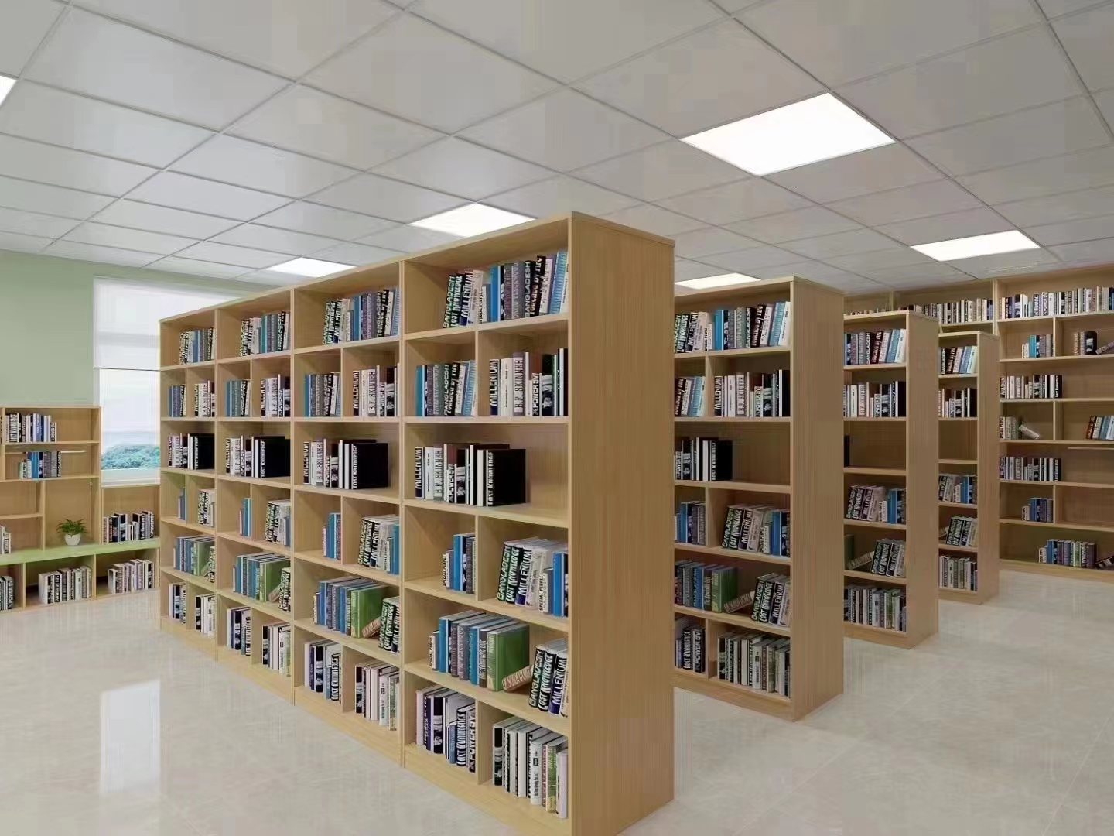
2 | 单面书柜 | 6850*480*2000 | 1 | 组 | 1.基材：环保EO级实木多层板，面材木纹纹路清晰、平整度好不易变形不开裂；经过除虫，两次烘干，含水率5%—14%； 2.饰面：采用三聚氰胺纸，符合WS/T 650《抗菌和抑菌效果评价方法》、QB/T 4371《家具抗菌性能的评价》、GB/T 24128《塑料 塑料防霉剂的防霉效果评估》标准， 抑菌性能好， 抑菌率≥99％； 3.封边：≥1.2mm厚PVC同色封边条，全自动封边机完成封边，色泽均匀一致，耐污、耐磨； 4.胶黏剂：采用环保胶黏剂（胶黏剂）， 符合 GB 18583《室内装饰装修材料 胶粘剂中有害物质限量》标准要求。 5.五金配件：选用五金配件
3 | 4人实木阅览桌 | 1800*800*750 | 4 | 张 | 1.基材为EO级环保实木多层板，经防潮、防虫、防腐处理，≥0.6mm AAA级木皮饰面，纹理清晰自然，色泽一致；简洁、美观；具有强度、不变形、耐磨性等性能。 2.油漆：采用环保水性油漆符合GB24410《室内装饰装修材料 水性木器涂料中有害物质限量》，其中游离甲醛含量≤5mg/kg；挥发性有机化合物（VOC）含量≤11g/L；甲苯、二甲苯、乙苯含量总和未检出；可溶性重金属含量（铅、镉、铬、汞）未检出。 3.胶黏剂：符合GB18583《室内装饰装修材料 胶粘剂中有害物质限量》国家标准要求，其中总挥发性有机物含量≤15g/L；苯未检出；甲苯+二甲苯未检出，游离甲醛＜0.05g/kg。 4.五金：五金配件。 | 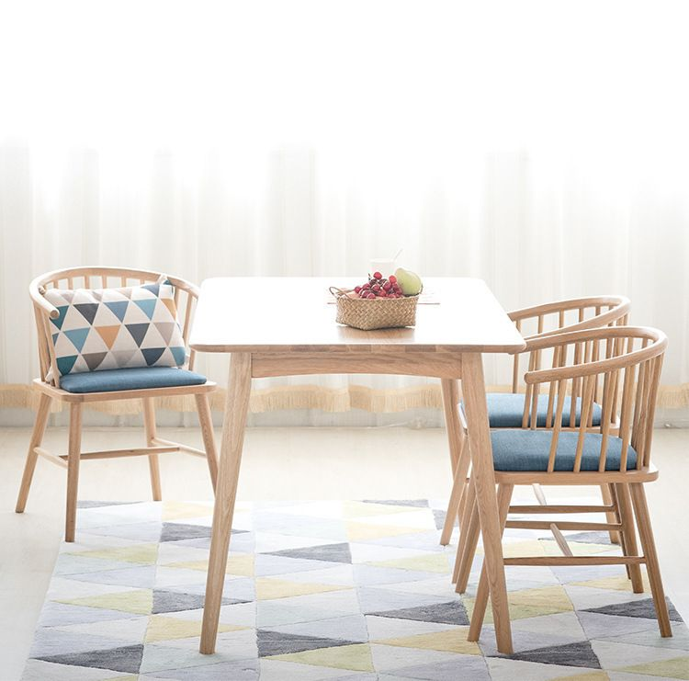
4 | 阅览椅 | 常规 | 16 | 把 | 1.框架：采用实木框架结构； 2.油漆∶采用环保水性漆，采用精细涂饰工艺，经五底三面工序，透明度高、附着力强，涂层亮度均匀不褪色，色泽柔和，手感细腻； 3.面料：采用布艺，布艺柔软，高回弹力，不易起球，颜色纯正，不掉色； 4.海绵：高弹力海绵，高回弹性能，久坐不变形； | 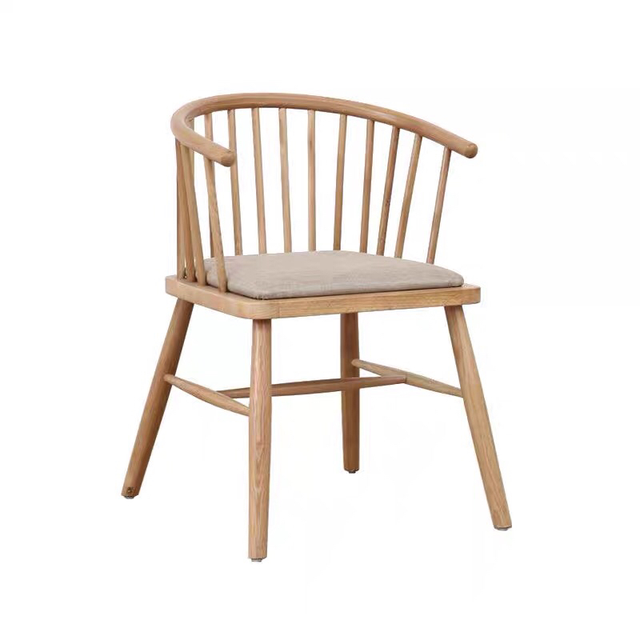
5 | 阅览桌椅（1桌2椅） | 圆桌尺寸：直径600*600mm 休闲椅尺寸750*730*390/830mm（±5mm） | 4 | 套 | 椅：全白蜡木木架 。 圆茶几：中纤板/五金脚 | 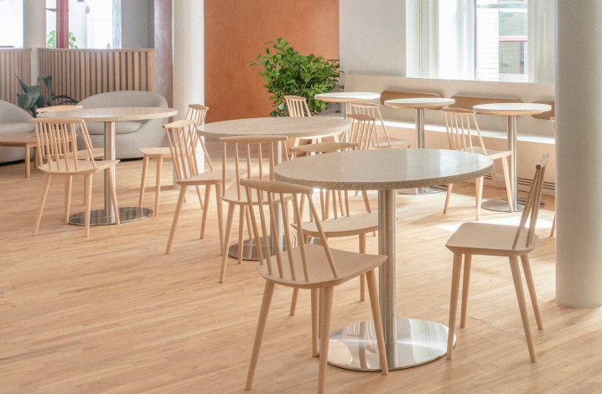
6 | 休闲沙发组合1（S型沙发+2个小方几+圆茶几） | S型沙发尺寸：直径φ4730*2720*420/720mm 方几尺寸：400*510mm 圆几尺寸： 600*720mm(±5mm) | 1 | 套 | 沙发：内实木框架，密度海绵，麻布饰面/不含抱枕； 茶几：岩板面+碳素铁脚。 | 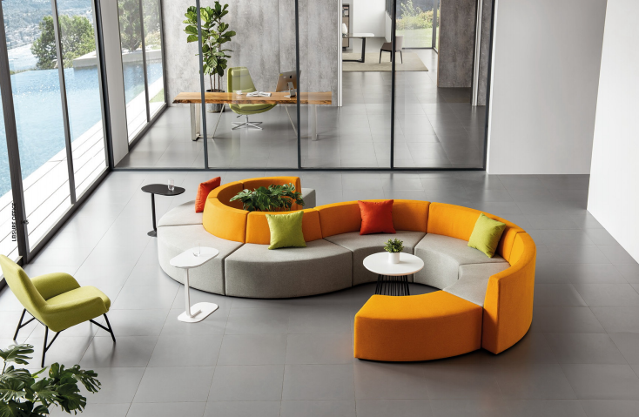
7 | 阅读台阶 | 室内面积35㎡（根据现场定制） | 35 | ㎡ | 1.基材：采用橡木指接板，板材承受压力≥300kg，经过除虫、防腐、两次烘干，精密监测木材含水率控制范围8%—12%；符合GB/T 29894《木材鉴别方法通则》标准； 2.油漆：环保水性面漆、水性底漆，符合GB18581《木器涂料中有害物质限量》、GB/T35602《绿色产品评价 涂料》或HJ2537《环境标志产品技术要求水性涂料》等标准要求，甲醛释放量≤0.03mg/m²·H或游离甲醛≤5mg/kg；重金属含量（可溶性镉、可溶性铬、可溶性汞、可溶性铅）未检出；挥发性有机物含量VOC含量≤5g/L；苯系物总和含量未检出；乙二醇醚及其酯类的总量未检出。 3.五金配件：选用五金配件，均经过酸洗、磷洗等防锈处理，耐氧化、耐腐蚀，经久耐用；选用三合一组合器，符合GB/T28203《家具用连接件技术要求及试验方法》、QB/T3832及QB/T3826 标准。 | 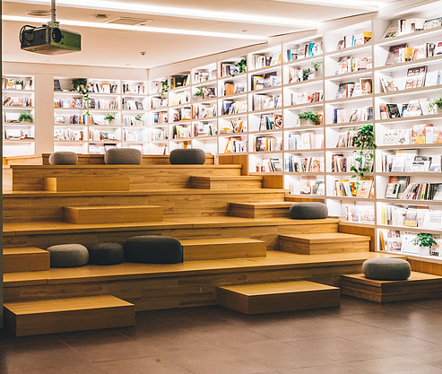
8 | 靠墙书柜 | 4350*300*3000(±5mm) | 1 | 组 | 1.基材：选用EO级实木多层板；经过防虫、防腐等化学处理； 2.面材：采用≥0.6mm AAA级木皮饰面； 3.油漆∶采用环保水性漆，采用精细涂饰工艺，经五底三面工序，透明度高、附着力强，涂层亮度均匀不褪色，色泽柔和，手感细腻； 5.胶黏剂：绿色环保胶水。 6.层板内嵌灯带。 | 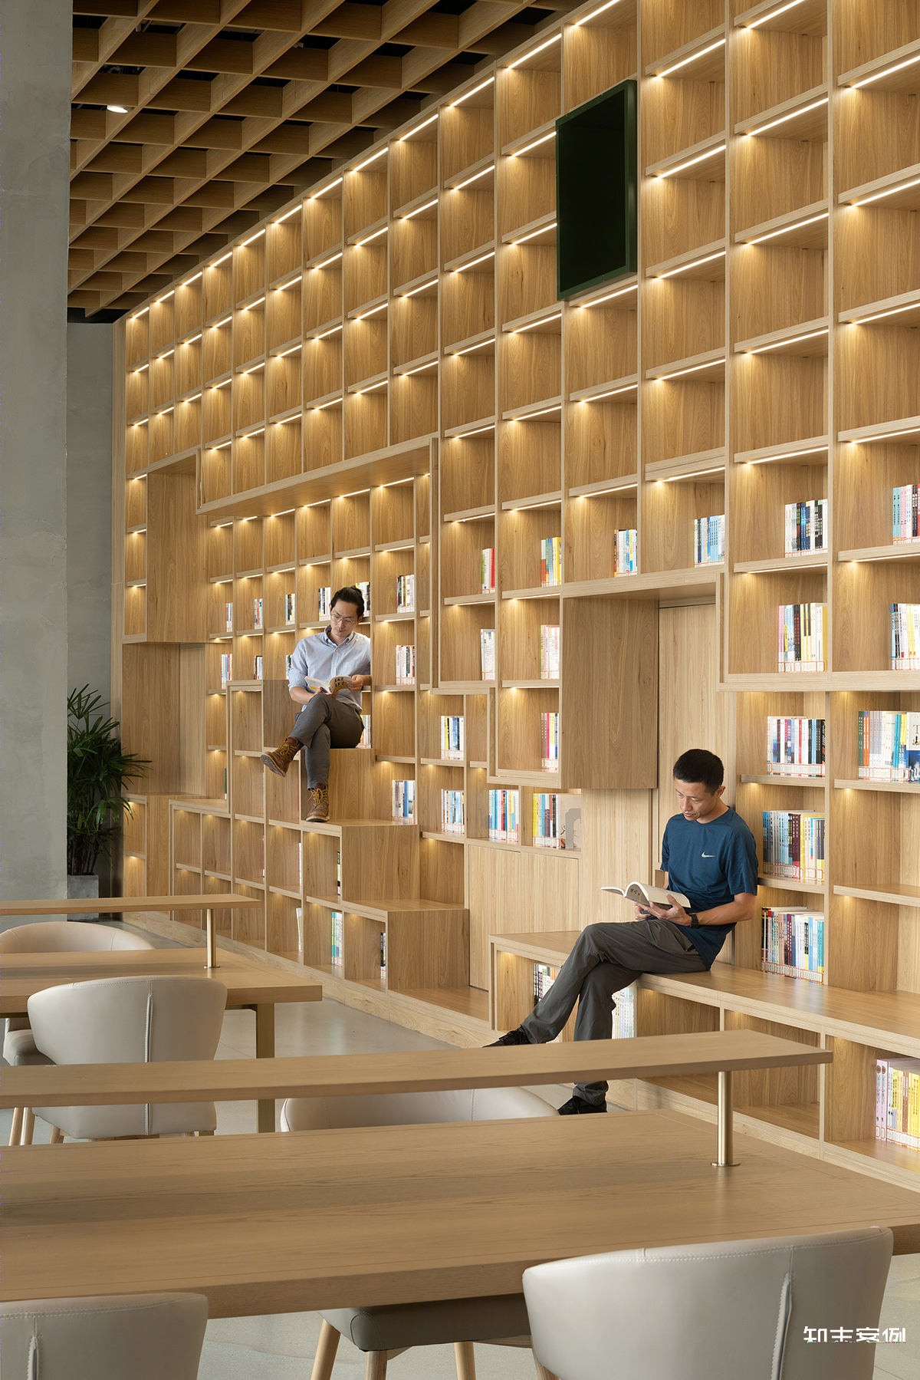

普通教室
序号 | 名称 | 规格（mm） | 数量 | 单位 | 参数描述 | 参考图片 | 备注
普通教室50人（共24间）
1 | 学生课桌椅 | 620*420*630-780(±5mm) | 1200 | 组 | 一、午休课桌主要技术参数： 1.课桌尺寸：长620mm±5mm*宽420mm±5mm*（桌面离地高度调节范围：630mm±5mm至780mm±5mm）。 2.桌面：规格长620mm±5mm*宽420mm±5mm*30mm，材质采用环保ABS塑料一次性注塑成型；桌面中间内凹四周凸起，整体美观大方，可以有效防止书本从桌面滑落；桌面上端设有一个笔槽，规格长415mm±2mm*宽20mm±2mm，笔槽下方设有一段0-45cm的刻度尺，便于学生测量物品；桌面靠胸前有个长420mm±2mm*宽27mm±2mm的凹型长条，贴合人体，防止挤压胸腔，方便书写流畅。桌面靠胸前两侧各有长80mm±2mm*宽27mm±2mm的位置上表面向下倾斜45°呈斜坡状，手臂靠在上面更加舒适。 3.桌斗：外径规格长565mm±2mm*宽380mm±2mm*高135mm±2mm，内径规格495mm*345mm*130mm±2mm，材质采用环保PP塑料一次性注塑成型；桌斗左右及后面三侧斗壁均采用多孔镂空设计，起到通风透气作用，桌斗左右两侧斗壁均设有不少于96个圆形透气孔，后侧斗壁设有不少于147个圆形透气孔；桌斗底部设有不少于51个条形排水孔便于排水，并设有不少于14根凸起防滑条纹，防止物品滑动产生噪音；桌斗前方靠人体位置为内凹弧形设计，贴合人体，并在内侧设有长440mm±2mm宽40mm±2mm的弧形三段式笔槽用以放置文具。 4.桌架：地脚管采用30mm±1mm*60mm±1mm*1.2mm椭圆钢管，立柱采用42mm±1mm*75mm±1mm*1.2mm蛋形管，升降管采用32mm±1mm*65mm±1mm*1.2mm蛋形管，立柱和升降管均带有四条加强筋，增加强度；立柱连接横档采用20mm±1mm*50mm±1mm*1.0mm椭圆钢管。 5.书包挂钩：上升降管外侧设有一个椭圆形书包挂钩，采用卡扣式连接在上升降管上，材质采用PP塑料一次性注塑成型，整体规格为长45mm±2mm*宽32mm±2mm。 6.桌面桌斗翻转结构：翻转结构位于桌斗两侧，整体分为上方支撑架、中间塑料扳手和下方底座三个部分组成，底座扣在支撑架内，将调节塑料扳手隐藏在中间，通过不锈钢卡梢连接；支撑架采用1.5mm厚冷轧钢板一次冲压成型，规格：长310mm*宽37mm*高53mm，支撑架位于桌面下方，可同时起到支撑桌面的作用；底座采用1.8mm厚冷轧钢板一次冲压成型，规格：长83mm*宽33mm*高44mm，底座与桌架升降管焊接在一起，使得翻转结构整体稳固耐用；通过轻按调节塑料扳手的方式使桌面与桌斗可整体向上翻转呈39°倾斜，便于前排学生躺下时不用移动课桌，最大化地利用教室的空间，整个操作过程简单明了，便捷实用。 7.脚套：尺寸100±2mm*65±2mm*40mm±2mm，采用PP塑料一体注塑成型脚套；并用1支螺丝锁付，后端脚套左右配1个水平调节螺丝。功能：脚套底部有防滑防刮设计，增大摩擦力，减小因脚套摩擦带来的噪声。 8.课桌升降结构：采用手摇升降结构调节高度，桌面离地高度调节范围：630mm±5mm至780mm±5mm。 9.桌架生产工艺：钢材焊接方式为二氧化碳保护焊接，焊接表面波纹均匀，焊接处无夹渣、气孔、焊瘤、焊丝头咬边飞溅，并保证无脱焊、虚焊及焊穿等现象。各钢制件经酸洗、磷化、陶化等除油除锈工序后，采用环保塑粉静电喷涂及高温固化处理，防锈，耐磨，防腐蚀。 二、可躺式午休课椅主要技术参数： 1.坐板：规格宽420mm±2mm*深430mm±2mm*厚108mm±2mm，坐板整体呈内凹形，前端适当凸起后端内凹，贴合人体工程学，学生坐下更加舒适；坐板带有不少于56根条形散热孔，呈Y型分布，整体更加美观且学生久坐时不会发热；坐板后方带有一个后盖，可遮挡住坐板下方椅架不外露，美观大方；坐板及后盖采用环保PP塑料一次性注塑一体成型（坐板及后盖不得采用分体结构以及无螺丝连接），耐冲击，耐抗压，耐磨； 2.靠背板：①靠背板规格宽440mm*高490mm±2mm*厚160mm±2mm，材质采用环保PP塑料一次性注塑成型，耐冲击，耐抗压，耐磨；靠背板整体呈曲线形，贴合人体背部，两侧向内弯曲包裹住腰部，学生倚靠更加舒适，避免不良坐姿和睡姿引起学生腰背和头颈出现问题；靠背板带有不少于82个椭圆形散热孔，呈Y型分布，整体更加美观且学生长时间倚靠时不会发热。 ②靠背上端设有一个头枕，头枕规格宽280mm±2mm*高150mm±2mm*厚37mm±2mm，材质采用环保PP塑料一次性注塑成型，耐冲击，耐抗压，耐磨；头枕采用塑料卡件安装在靠背板滑动槽上，可上下滑动调节，可滑动距离为80mm；学习状态时头枕位于靠背顶端，学生坐下时可以托住背部使学生坐姿更加端正舒适；在午睡状态下可将头枕向上滑动至最高位置，学生午睡时能托住头部和 | 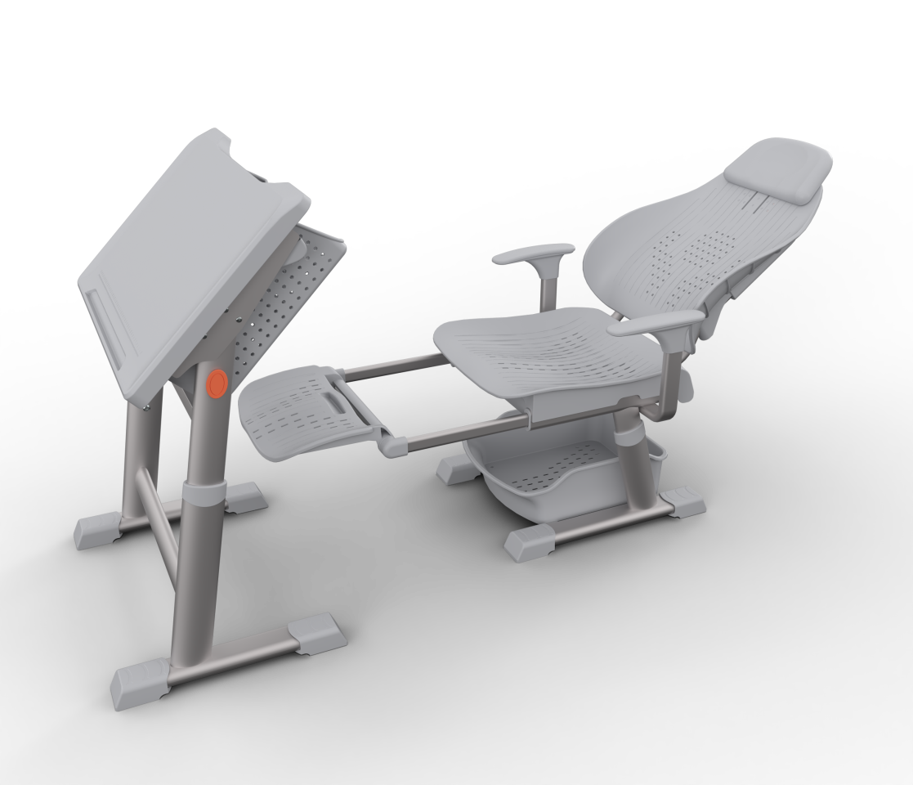
2 | 书包柜 | 5430*600*1100(±5mm) | 24 | 组 | 1.基材：环保EO级实木多层板，面材木纹纹路清晰、平整度好不易变形不开裂；经过除虫，两次烘干，含水率5%—14%； 2.饰面：采用三聚氰胺纸，符合WS/T 650《抗菌和抑菌效果评价方法》、QB/T 4371《家具抗菌性能的评价》、GB/T 24128《塑料 塑料防霉剂的防霉效果评估》标准， 抑菌性能好， 抑菌率≥99％； 3.封边：≥1.2mm厚PVC同色封边条，全自动封边机完成封边，色泽均匀一致，耐污、耐磨； 4.胶黏剂：采用环保胶黏剂（胶黏剂）， 符合 GB 18583《室内装饰装修材料 胶粘剂中有害物质限量》标准要求。 5.五金配件：选用五金配件 | 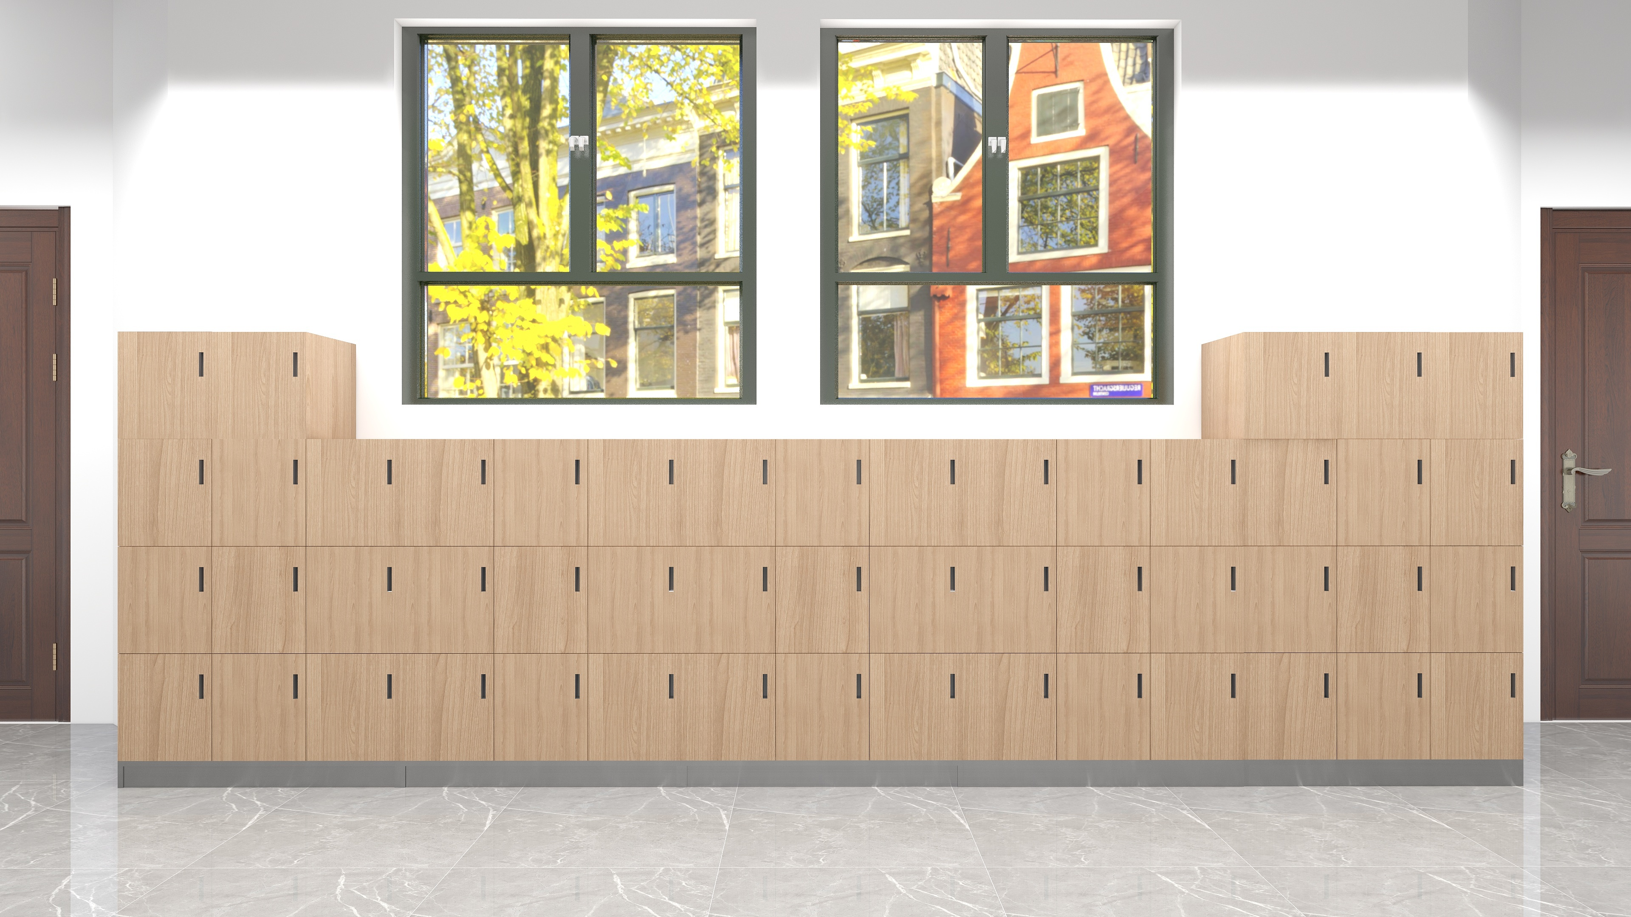
3 | 教师讲台 | 1600*1400*1400(±5mm) | 24 | 张 | 1.三聚氢安贴纸， 2.基材为EO级实木多层板，木材须经专业干燥处理，坚固耐用、防变形及开裂、耐高温、抗老化特性，同时具有耐酸碱、永不褪色等特性，美观大方。 3.封边：采用同色PVC封边条，耐干热、耐磨、耐老化。 4.五金配件采用阻尼缓冲三节导轨、阻尼缓冲三节导轨铰链，经过盐雾240小时测试合格，具有安装快速，结构简单，连接牢固，开启快捷、耐用之特点。 桌脚材质：板材采用冷轧型钢板制作而成，钢板厚度≥0.8MM板材冷轧钢板执行钢板国家标准GB710；表面经酸化，磷化，除锈处理，全自动流水线，塑粉热熔聚酯静电喷涂；工艺标准符合国家标准GB/T13667；产品酸洗、磷化处理工艺符合国家标准GB6807。
4 | 教师椅 | 常规 | 24 | 把 | 框架：采用实木四脚框架，榫结构连接，木制构件全部经过烘干处理，四面刨光，木材含水率8%—11%，无腐朽和虫蛀，木材斜纹程度＜20%。 油漆：木制构件采用环保油漆油饰，油漆油饰工艺与相邻家具配套。 座面高度：550mm（±5mm）

接待室
休息室（共3间）
序号 | 名称 | 规格（mm） | 数量 | 单位 | 参数描述 | 参考图片 | 备注
1 | 三人沙发 | 2100*860*660(±5mm) | 3 | 张 | 1.西皮饰面； 2.高弹力海绵； 3.四面抛光、烘干、除虫处理实木木架； 4.锰钢蛇簧加平衡线处理，永不变形； 5.黑色细磨砂喷涂沙发脚； | 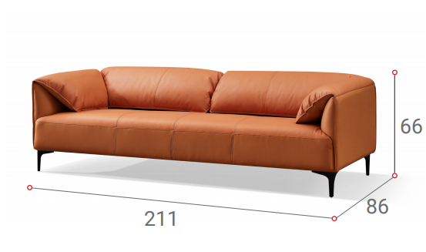
2 | 单人沙发 | 1060*860*660(±5mm) | 3 | 张 | 1.西皮饰面； 2.高弹力海绵； 3.四面抛光、烘干、除虫处理实木木架； 4.锰钢蛇簧加平衡线处理，永不变形； 5.黑色细磨砂喷涂沙发脚； | 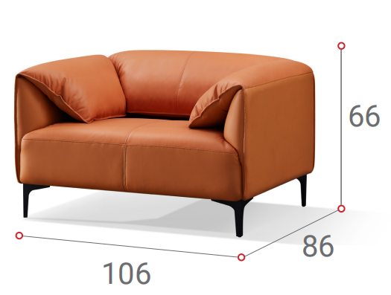
3 | 茶几 | 1200*600*450(±5mm) | 3 | 组 | 1.台面：环保EO级实木多层板，符合GB 18580《室内装饰装修材料 人造板及其制品中甲醛释放限量》标准要求 2.封边：采用PVC封边条，符合QB/T 4463技术要求，封边严密、平整、无脱胶、表面无胶渍，其中甲醛释放量≤0.2mg/L。 3.五金件：采用五金配件； 4.框架：黑色细磨砂喷涂。
4 | 茶水柜 | 800*400*800(±5mm) | 3 | 组 | 1.板材：环保EO级实木多层板，符合GB 18580《室内装饰装修材料 人造板及其制品中甲醛释放限量》标准要求 2.封边：采用PVC封边条，符合QB/T 4463技术要求，封边严密、平整、无脱胶、表面无胶渍，其中甲醛释放量≤0.2mg/L。 3.五金件：采用五金配件 4.工艺功能：采用人性化设计，经济耐用， 绿色环保工艺，工艺精准。

教师办公室
序号 | 名称 | 规格（mm） | 数量 | 单位 | 参数描述 | 参考图片 | 备注
教师办公室8人（共2间）
1 | 办公桌 | 1400*1400*1100(±5mm) | 16 | 张 | 1.板材：采用EO级实木多层板，经过防虫、防腐等化学处理； 2.封边：采用PVC封边条，符合QB/T 4463技术要求，封边严密、平整、无脱胶、表面无胶渍，其中甲醛释放量≤0.2mg/L； 3.五金件：采用五金配件； 4.工艺功能：共用屏风一级为三胺板，带底部走线槽，预留3个86孔位，二级为布绒，带走线槽，预留3个86孔位，三级为写字白板+布绒；横向屏风一级为三胺板，二级为布绒，三级为透明玻璃贴磨砂纸。 5.带固定掩门柜、活动三抽柜、活动主机架、桌面带金属过线盒。
2 | 办公椅 | 常规 | 16 | 把 | 1.尼龙加纤维背架和弧面头枕（可调节），塑料腰靠 2.PU面3D升降扶手 3.定型海绵 4.配三档锁定底盘，带伸缩脚踏功能 5.65#沉口7公分黑色汽杆 6.∮340MM 尼龙高脚
3 | 文件柜 | 900*400*2000(±5mm) | 16 | 组 | 1.板材：环保EO级实木多层板，符合GB 18580《室内装饰装修材料 人造板及其制品中甲醛释放限量》国家标准要求 2.封边：采用PVC封边条，符合QB/T 4463技术要求，封边严密、平整、无脱胶、表面无胶渍，其中甲醛释放量≤0.2mg/L。 3.五金件：采用五金配件 4.工艺功能：采用人性化设计，经济耐用， 绿色环保工艺，工艺精准。
4 | 茶水柜 | 800*400*800(±5mm) | 2 | 组 | 1.板材：环保EO级实木多层板，符合GB 18580《室内装饰装修材料 人造板及其制品中甲醛释放限量》国家标准要求 2.封边：采用PVC封边条，符合QB/T 4463技术要求，封边严密、平整、无脱胶、表面无胶渍，其中甲醛释放量≤0.2mg/L。 3.五金件：采用五金配件 4.工艺功能：采用人性化设计，经济耐用， 绿色环保工艺，工艺精准。
教师办公室6人（共5间）
1 | 办公桌（含边柜） | 1400*1400*1100(±5mm) | 30 | 张 | 1.板材：采用EO级实木多层板，经过防虫、防腐等化学处理； 2.封边：采用PVC封边条，符合QB/T 4463技术要求，封边严密、平整、无脱胶、表面无胶渍，其中甲醛释放量≤0.2mg/L； 3.五金件：采用五金配件； 4.工艺功能：共用屏风一级为三胺板，带底部走线槽，预留3个86孔位，二级为布绒，带走线槽，预留3个86孔位，三级为写字白板+布绒；横向屏风一级为三胺板，二级为布绒，三级为透明玻璃贴磨砂纸。 5.带固定掩门柜、活动三抽柜、活动主机架、桌面带金属过线盒。带
2 | 办公椅 | 常规 | 30 | 把 | 1.尼龙加纤维背架和弧面头枕（可调节），塑料腰靠 2.PU面3D升降扶手 3.定型海绵 4.配三档锁定底盘，带伸缩脚踏功能 5.65#沉口7公分黑色汽杆 6.∮340MM 尼龙高脚
3 | 文件柜 | 900*400*2000(±5mm) | 18 | 组 | 1.板材：环保EO级实木多层板，符合GB 18580《室内装饰装修材料 人造板及其制品中甲醛释放限量》国家标准要求 2.封边：采用PVC封边条，符合QB/T 4463技术要求，封边严密、平整、无脱胶、表面无胶渍，其中甲醛释放量≤0.2mg/L。 3.五金件：采用五金配件 4.工艺功能：采用人性化设计，经济耐用， 绿色环保工艺，工艺精准。
4 | 茶水柜 | 800*400*800(±5mm) | 5 | 组 | 1.板材：环保EO级实木多层板，符合GB 18580《室内装饰装修材料 人造板及其制品中甲醛释放限量》国家标准要求 2.封边：采用PVC封边条，符合QB/T 4463技术要求，封边严密、平整、无脱胶、表面无胶渍，其中甲醛释放量≤0.2mg/L。 3.五金件：采用五金配件 4.工艺功能：采用人性化设计，经济耐用， 绿色环保工艺，工艺精准。
教师办公室6人辅助用房
1 | 文件柜 | 900*400*2000(±5mm) | 4 | 组 | 1.板材：环保EO级实木多层板，符合GB 18580《室内装饰装修材料 人造板及其制品中甲醛释放限量》国家标准要求 2.封边：采用PVC封边条，符合QB/T 4463技术要求，封边严密、平整、无脱胶、表面无胶渍，其中甲醛释放量≤0.2mg/L。 3.五金件：采用五金配件 4.工艺功能：采用人性化设计，经济耐用， 绿色环保工艺，工艺精准。
2 | 货架 | 1500*600*1800(±5mm) | 9 | 组 | 每层状态下可承重≥250KG，可任意调节高度横梁与立柱采用活扣连接，安装卸载方便。 中型货架材料规格： 立柱厚度≥40*80*1.0mmC型钢 横梁厚度≥40*60*1.0mmP型钢 层板厚度≥0.5mm厚的冷轧钢板 货架颜色灰色 货架的正前方或者其他醒目位置需要有放标签（一半A4纸大）的地方，以便标明货架内摆放的物品名称等信息。
总务办公室
1 | 办公桌 | 1400*700*750(±5mm) | 6 | 张 | 1.基材：选用EO级实木多层板； 2.面材：≈0.6mm AAA级木皮饰面； 3.油漆∶采用环保水性油漆； 4.胶黏剂：绿色环保胶水； 5.五金件：带缓冲门铰链、带阻尼滑轨 。 6.配件：桌面带2个开孔线盒，内置多功能插座和走线盖。 7.配柜：固定三抽柜+固定掩门柜+键盘托。 | 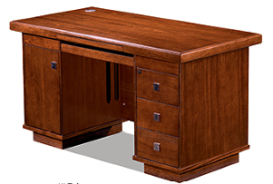
2 | 办公椅 | 常规 | 6 | 把 | 1.框架：采用实木框架结构； 2.采用环保水性漆，采用精细涂饰工艺，经五底三面工序，透明度高、附着力强，涂层亮度均匀不褪色，色泽柔和，手感细腻； 3.采用优等级西皮皮革，皮革平整、柔软丰满； 4.海绵：采用高密度回弹海绵，回弹性好； 5.成品：各项技术指标符合 QB/T 2280《办公家具 办公椅》规定的要求；
3 | 文件柜 | 800*400*2000(±5mm) | 2 | 组 | 1.基材为EO级实木多层板，板厚≥17mm，经防潮、防虫、防腐处理； 2.面材：≈0.6mm AAA级木皮饰面，纹理清晰自然，色泽一致；简洁、美观；具有强度、不变形、耐磨性等性能； 3.油漆∶采用环保水性漆，采用精细涂饰工艺，经五底三面工序，透明度高、附着力强，涂层亮度均匀不褪色，色泽柔和，手感细腻； 4.胶黏剂：绿色环保胶水、无毒、无异味； 5.五金件：采用五金配件。 6.配置：双掩门嵌玻璃，一块活动层板，让收纳工作更方便、有趣、整洁规一。
4 | 茶水柜 | 800*400*800(±5mm) | 1 | 组 | 1.饰面：天然实木皮饰面，厚度≈0.6mm，无结疤，无疵点； 2.基材：实木多层板，台面厚度≥25mm，经过耐酸碱、防虫、防腐等特殊处理，抗弯力强、不易变形，符合国家环保要求； 3.油漆：采用水性环保油漆工艺、全封闭式喷涂、全自动无尘喷漆工艺；符合释放甲醛、苯及苯系化合物等有毒有害物质量标准； 4.胶黏剂：选用环保贴面胶，粘性强，久不分层，具有防水性、防潮性、耐油性、耐撞性等特点； 5.封边：采用天然实木皮封边条，含水率8.0%—16%，0.5mg/L＜甲醛释放量≤1.0mg/L； 6.五金配件：采用五金配件。 7.胶黏剂：选用环保贴面胶，粘性强，久不分层，具有防水性、防潮性、耐油性、耐撞性等特点。
行政办公室3人（共7间）
1 | 办公桌 | 1400*700*750(±5mm) | 21 | 张 | 1.基材：选用EO级实木多层板； 2.面材：≈0.6mm AAA级木皮饰面； 3.油漆∶采用环保水性油漆； 4.胶黏剂：绿色环保胶水； 5.五金件：带缓冲门铰链、带阻尼滑轨 。 6.配件：桌面带2个开孔线盒，内置多功能插座和走线盖。 7.配柜：固定三抽柜+固定掩门柜+键盘托。
2 | 办公椅 | 常规 | 21 | 把 | 1.框架：采用实木框架结构； 2.采用环保水性漆，采用精细涂饰工艺，经五底三面工序，透明度高、附着力强，涂层亮度均匀不褪色，色泽柔和，手感细腻； 3.采用优等级西皮皮革，皮革平整、柔软丰满； 4.海绵：采用高密度回弹海绵，回弹性好； 5.成品：各项技术指标符合 QB/T 2280《办公家具 办公椅》规定的要求；
3 | 文件柜 | 800*400*2000(±5mm) | 21 | 组 | 1.基材为EO级实木多层板，板厚≥17mm，经防潮、防虫、防腐处理； 2.面材：≈0.6mm AAA级木皮饰面，纹理清晰自然，色泽一致；简洁、美观；具有强度、不变形、耐磨性等性能； 3.油漆∶采用环保水性漆，采用精细涂饰工艺，经五底三面工序，透明度高、附着力强，涂层亮度均匀不褪色，色泽柔和，手感细腻； 4.胶黏剂：绿色环保胶水、无毒、无异味； 5.五金件：采用五金配件。 6.配置：双掩门嵌玻璃，一块活动层板，让收纳工作更方便、有趣、整洁规一。
4 | 茶水柜 | 800*400*800(±5mm) | 7 | 组 | 1.饰面：天然实木皮饰面，厚度≈0.6mm，无结疤，无疵点； 2.基材：实木多层板，台面厚度≥25mm，经过耐酸碱、防虫、防腐等特殊处理，抗弯力强、不易变形，符合国家环保要求； 3.油漆：采用水性环保油漆工艺、全封闭式喷涂、全自动无尘喷漆工艺；符合释放甲醛、苯及苯系化合物等有毒有害物质量标准； 4.胶黏剂：选用环保贴面胶，粘性强，久不分层，具有防水性、防潮性、耐油性、耐撞性等特点； 5.封边：采用天然实木皮封边条，含水率8.0%—16%，0.5mg/L＜甲醛释放量≤1.0mg/L； 6.五金配件：采用五金配件。 7.胶黏剂：选用环保贴面胶，粘性强，久不分层，具有防水性、防潮性、耐油性、耐撞性等特点。
财务室
1 | 办公桌 | 1400*1400*1100(±5mm) | 4 | 张 | 1.板材：采用EO级实木多层板，经过防虫、防腐等化学处理； 2.封边：采用PVC封边条，符合QB/T 4463技术要求，封边严密、平整、无脱胶、表面无胶渍，其中甲醛释放量≤0.2mg/L； 3.五金件：采用五金配件； 4.工艺功能：共用屏风一级为三胺板，带底部走线槽，预留3个86孔位，二级为布绒，带走线槽，预留3个86孔位，三级为写字白板+布绒；横向屏风一级为三胺板，二级为布绒，三级为透明玻璃贴磨砂纸。 5.带固定掩门柜、活动三抽柜、活动主机架、桌面带金属过线盒。
2 | 办公椅 | 常规 | 4 | 把 | 1.尼龙加纤维背架和弧面头枕（可调节），塑料腰靠 2.PU面3D升降扶手 3.定型海绵 4.配三档锁定底盘，带伸缩脚踏功能 5.65#沉口7公分黑色汽杆 6.∮340MM 尼龙高脚
3 | 文件柜 | 900*400*2000(±5mm) | 3 | 组 | 1.板材：环保EO级实木多层板，符合GB 18580《室内装饰装修材料 人造板及其制品中甲醛释放限量》国家标准要求 2.封边：采用PVC封边条，符合QB/T 4463技术要求，封边严密、平整、无脱胶、表面无胶渍，其中甲醛释放量≤0.2mg/L。 3.五金件：采用五金配件 4.工艺功能：采用人性化设计，经济耐用， 绿色环保工艺，工艺精准。
4 | 茶水柜 | 800*400*800(±5mm) | 1 | 组 | 1.板材：环保EO级实木多层板，符合GB 18580《室内装饰装修材料 人造板及其制品中甲醛释放限量》甲醛释放量EO≤0.058mg/m3。 2.封边：采用PVC封边条，符合QB/T 4463技术要求，封边严密、平整、无脱胶、表面无胶渍，其中甲醛释放量≤0.2mg/L。 3.五金件：采用五金配件 4.工艺功能：采用人性化设计，经济耐用， 绿色环保工艺，工艺精准。
副校长办公室（共2间）
1 | 班台 | 1800*1600*750(±5mm) | 2 | 张 | 1.基材：选用EO级实木多层板； 2.面材：≈0.6mm AAA级木皮饰面； 3.油漆∶采用环保水性油漆； 4.胶黏剂：绿色环保胶水； 5.五金件：带缓冲门铰链、带阻尼滑轨 。 6.配件：桌面内嵌西皮垫，桌面带2个木制翻盖线盒，内置多功能插座和走线盖。 7.配柜：三抽固定柜+活动长副柜（主机柜+空格柜+掩门柜）。
2 | 班椅 | 常规 | 2 | 把 | 1.面料：牛皮饰面，光泽度好，易清洁，耐用，高/中背； 2.海绵：高密度高回弹原生发泡棉，软硬适中，久坐不变形。 3.扶手：弯曲木扶手架，表面经过五底三面油漆工艺处理，表面光滑，光泽度好。 4.底盘：多功能底盘，具有升降和逍遥（可锁定）功能，根据实际需求给到您满意的坐姿，让办公更舒适。 5.气杆：采用升降气压杆，安全可靠，升降30万次无故障。 6.脚轮：采用静音PU轮，具有噪声小，不伤地板等优点。
3 | 班前椅 | 常规 | 4 | 把 | 1.面料：牛皮饰面，光泽度好，易清洁； 2.海绵：高密度高回弹原生发泡棉，软硬适中，久坐不变形。 3.内架：实木内架，经烘干、防腐、防虫等处理； 4.支撑脚：实木脚支撑，耐摩擦，光泽度好，防潮，易于清洁打理； 5.工艺：椅背依人体工程学设计，内部追腰功能，贴身、舒适。
4 | 背柜 | 2700*400*2000(±5mm) | 2 | 个 | 1.基材为EO级实木多层板，板厚≥17mm，经防潮、防虫、防腐处理； 2.面材：≈0.6mm AAA级木皮饰面，纹理清晰自然，色泽一致；简洁、美观；具有强度、不变形、耐磨性等性能； 3.油漆∶采用环保水性漆，采用精细涂饰工艺，经五底三面工序，透明度高、附着力强，涂层亮度均匀不褪色，色泽柔和，手感细腻； 4.胶黏剂：绿色环保胶水、无毒、无异味； 5.五金件：采用五金配件。 6.配置：双掩门嵌玻璃，一块活动层板，让收纳工作更方便、有趣、整洁规一。
5 | 沙发 | 三人位 | 2 | 组 | 规格：常规 1.饰面：采用牛皮，外观色泽均匀，自然，手感柔软透气性强、柔软而富有弹性； 2.填充物：采用高密度阻燃裁切海绵，密度高，回弹力好，硬度适当； 3.内架：实木内架，经烘干、防腐、防虫等处理；弯曲成高强度蛇形的弹簧 4.绷带：采用约5公分宽（90根筋）规格绷带，伸缩超过5万次，抗疲劳度及抗老化性能较好； 5.框架：采用实木锯成的含水率低于9%的木方； 6.油漆：采用哑光聚酯漆，光泽均匀，硬度高，抗刮性强，不褪色； 7.胶水：GB 18583（室内装饰装修材料 胶黏剂中有害物质限量）其中苯；未检出 甲苯＋二甲苯：未检出； 游离甲醛：未检出；总挥发性有机物≤80g/L。
6 | 长茶几 | 1200*600*450(±5mm) | 2 | 个 | 1.基材为EO级实木多层板，板厚≥17mm，经防潮、防虫、防腐处理； 2.面材：≈0.6mm AAA级木皮饰面，纹理清晰自然，色泽一致；简洁、美观；具有强度、不变形、耐磨性等性能； 3.油漆∶采用环保水性漆，采用精细涂饰工艺，经五底三面工序，透明度高、附着力强，涂层亮度均匀不褪色，色泽柔和，手感细腻； 4.胶黏剂：绿色环保胶水、无毒、无异味； 5.五金件：采用五金配件。
7 | 边几 | 600*600*450(±5mm) | 2 | 个 | 1.基材为EO级实木多层板，板厚≥17mm，经防潮、防虫、防腐处理； 2.面材：≈0.6mm AAA级木皮饰面，纹理清晰自然，色泽一致；简洁、美观；具有强度、不变形、耐磨性等性能； 3.油漆∶采用环保水性漆，采用精细涂饰工艺，经五底三面工序，透明度高、附着力强，涂层亮度均匀不褪色，色泽柔和，手感细腻； 4.胶黏剂：绿色环保胶水、无毒、无异味； 5.五金件：采用五金配件。
8 | 茶水柜 | 800*400*800(±5mm) | 2 | 个 | 1.基材为EO级实木多层板，板厚≥17mm，经防潮、防虫、防腐处理； 2.面材：≈0.6mm AAA级木皮饰面，纹理清晰自然，色泽一致；简洁、美观；具有强度、不变形、耐磨性等性能； 3.油漆∶采用环保水性漆，采用精细涂饰工艺，经五底三面工序，透明度高、附着力强，涂层亮度均匀不褪色，色泽柔和，手感细腻； 4.胶黏剂：绿色环保胶水、无毒、无异味； 5.五金件：采用五金配件。 6.配置：双掩门嵌玻璃，一块活动层板，让收纳工作更方便、有趣、整洁规一。
书记办公室
1 | 班台 | 2000*1800*750(±5mm) | 1 | 张 | 1.基材：选用EO级实木多层板； 2.面材：≈0.6mm AAA级木皮饰面； 3.油漆∶采用环保水性油漆； 4.胶黏剂：绿色环保胶水； 5.五金件：带缓冲门铰链、带阻尼滑轨 。 6.配件：桌面内嵌西皮垫，桌面带2个木制翻盖线盒，内置多功能插座和走线盖。 7.配柜：三抽固定柜+活动长副柜（主机柜+空格柜+掩门柜）。
2 | 班椅 | 常规 | 1 | 把 | 1.面料：牛皮饰面，光泽度好，易清洁，耐用，高/中背； 2.海绵：高密度高回弹原生发泡棉，软硬适中，久坐不变形。 3.扶手：弯曲木扶手架，表面经过五底三面油漆工艺处理，表面光滑，光泽度好。 4.底盘：多功能底盘，具有升降和逍遥（可锁定）功能，根据实际需求给到您满意的坐姿，让办公更舒适。 5.气杆：采用升降气压杆，安全可靠，升降30万次无故障。 6.脚轮：采用静音PU轮，具有噪声小，不伤地板等优点。
3 | 班前椅 | 常规 | 2 | 把 | 1.面料：牛皮饰面，光泽度好，易清洁； 2.海绵：高密度高回弹原生发泡棉，软硬适中，久坐不变形。 3.内架：实木内架，经烘干、防腐、防虫等处理； 4.支撑脚：实木脚支撑，耐摩擦，光泽度好，防潮，易于清洁打理； 5.工艺：椅背依人体工程学设计，内部追腰功能，贴身、舒适。
4 | 背柜 | 3600*400*2000(±5mm) | 1 | 个 | 1.基材为EO级实木多层板，板厚≥17mm，经防潮、防虫、防腐处理； 2.面材：≈0.6mm AAA级木皮饰面，纹理清晰自然，色泽一致；简洁、美观；具有强度、不变形、耐磨性等性能； 3.油漆∶采用环保水性漆，采用精细涂饰工艺，经五底三面工序，透明度高、附着力强，涂层亮度均匀不褪色，色泽柔和，手感细腻； 4.胶黏剂：绿色环保胶水、无毒、无异味； 5.五金件：采用五金配件。 6.配置：双掩门嵌玻璃，一块活动层板，让收纳工作更方便、有趣、整洁规一。
5 | 沙发 | 三人位 | 1 | 组 | 规格：常规 1.饰面：采用头层牛皮，外观色泽均匀，自然，手感柔软透气性强、柔软而富有弹性； 2.填充物：采用高密度阻燃裁切海绵，密度高，回弹力好，硬度适当； 3.内架：实木内架，经烘干、防腐、防虫等处理；弯曲成高强度蛇形的弹簧 4.绷带：采用约5公分宽（90根筋）规格绷带，伸缩超过5万次，抗疲劳度及抗老化性能较好； 5.框架：采用实木锯成的含水率低于9%的木方； 6.油漆：采用哑光聚酯漆，光泽均匀，硬度高，抗刮性强，不褪色； 7.胶水：GB 18583（室内装饰装修材料 胶黏剂中有害物质限量）其中苯；未检出 甲苯＋二甲苯：未检出； 游离甲醛：未检出；总挥发性有机物≤80g/L。
6 | 长茶几 | 1200*600*450(±5mm) | 1 | 个 | 1.基材为EO级实木多层板，板厚≥17mm，经防潮、防虫、防腐处理； 2.面材：≈0.6mm AAA级木皮饰面，纹理清晰自然，色泽一致；简洁、美观；具有强度、不变形、耐磨性等性能； 3.油漆∶采用环保水性漆，采用精细涂饰工艺，经五底三面工序，透明度高、附着力强，涂层亮度均匀不褪色，色泽柔和，手感细腻； 4.胶黏剂：绿色环保胶水、无毒、无异味； 5.五金件：采用五金配件。
7 | 边几 | 600*600*450(±5mm) | 1 | 个 | 1.基材为EO级实木多层板，板厚≥17mm，经防潮、防虫、防腐处理； 2.面材：≈0.6mm AAA级木皮饰面，纹理清晰自然，色泽一致；简洁、美观；具有强度、不变形、耐磨性等性能； 3.油漆∶采用环保水性漆，采用精细涂饰工艺，经五底三面工序，透明度高、附着力强，涂层亮度均匀不褪色，色泽柔和，手感细腻； 4.胶黏剂：绿色环保胶水、无毒、无异味； 5.五金件：采用五金配件。
8 | 茶水柜 | 800*400*800(±5mm) | 1 | 个 | 1.基材为EO级实木多层板，板厚≥17mm，经防潮、防虫、防腐处理； 2.面材：≈0.6mm AAA级木皮饰面，纹理清晰自然，色泽一致；简洁、美观；具有强度、不变形、耐磨性等性能； 3.油漆∶采用环保水性漆，采用精细涂饰工艺，经五底三面工序，透明度高、附着力强，涂层亮度均匀不褪色，色泽柔和，手感细腻； 4.胶黏剂：绿色环保胶水、无毒、无异味； 5.五金件：采用五金配件。 6.配置：双掩门嵌玻璃，一块活动层板，让收纳工作更方便、有趣、整洁规一。
校长办公室
1 | 班台 | 2000*1800*750(±5mm) | 1 | 张 | 1.基材：选用EO级实木多层板； 2.面材：≈0.6mm AAA级木皮饰面； 3.油漆∶采用环保水性油漆； 4.胶黏剂：绿色环保胶水； 5.五金件：带缓冲门铰链、带阻尼滑轨 。 6.配件：桌面内嵌西皮垫，桌面带2个木制翻盖线盒，内置多功能插座和走线盖。 7.配柜：三抽固定柜+活动长副柜（主机柜+空格柜+掩门柜）。 | 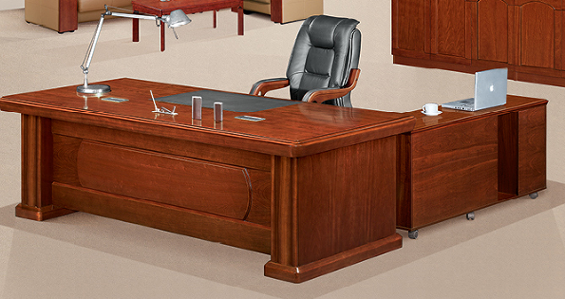
2 | 班椅 | 常规 | 1 | 把 | 1.面料：牛皮饰面，光泽度好，易清洁，耐用，高/中背； 2.海绵：高密度高回弹原生发泡棉，软硬适中，久坐不变形。 3.扶手：弯曲木扶手架，表面经过五底三面油漆工艺处理，表面光滑，光泽度好。 4.底盘：多功能底盘，具有升降和逍遥（可锁定）功能，根据实际需求给到您满意的坐姿，让办公更舒适。 5.气杆：采用升降气压杆，安全可靠，升降30万次无故障。 6.脚轮：采用静音PU轮，具有噪声小，不伤地板等优点。 | 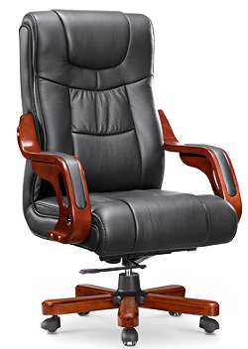
3 | 班前椅 | 常规 | 2 | 把 | 1.面料：牛皮饰面，光泽度好，易清洁； 2.海绵：高密度高回弹原生发泡棉，软硬适中，久坐不变形。 3.内架：实木内架，经烘干、防腐、防虫等处理； 4.支撑脚：实木脚支撑，耐摩擦，光泽度好，防潮，易于清洁打理； 5.工艺：椅背依人体工程学设计，内部追腰功能，贴身、舒适。 | 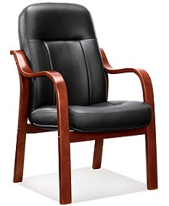
4 | 背柜 | 3600*400*2000(±5mm) | 1 | 个 | 1.基材为EO级实木多层板，板厚≥17mm，经防潮、防虫、防腐处理； 2.面材：≈0.6mm AAA级木皮饰面，纹理清晰自然，色泽一致；简洁、美观；具有强度、不变形、耐磨性等性能； 3.油漆∶采用环保水性漆，采用精细涂饰工艺，经五底三面工序，透明度高、附着力强，涂层亮度均匀不褪色，色泽柔和，手感细腻； 4.胶黏剂：绿色环保胶水、无毒、无异味； 5.五金件：采用五金配件。 6.配置：双掩门嵌玻璃，一块活动层板，让收纳工作更方便、有趣、整洁规一。 | 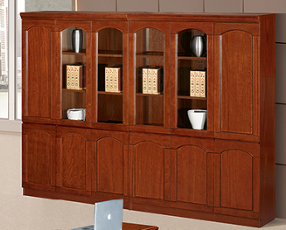
5 | 沙发 | 三人位 | 1 | 组 | 规格：常规 1.饰面：采用头层牛皮，外观色泽均匀，自然，手感柔软透气性强、柔软而富有弹性； 2.填充物：采用高密度阻燃裁切海绵，密度高，回弹力好，硬度适当； 3.内架：实木内架，经烘干、防腐、防虫等处理；弯曲成高强度蛇形的弹簧 4.绷带：采用约5公分宽（90根筋）规格绷带，伸缩超过5万次，抗疲劳度及抗老化性能较好； 5.框架：采用实木锯成的含水率低于9%的木方； 6.油漆：采用哑光聚酯漆，光泽均匀，硬度高，抗刮性强，不褪色； 7.胶水：GB 18583（室内装饰装修材料 胶黏剂中有害物质限量）其中苯；未检出 甲苯＋二甲苯：未检出； 游离甲醛：未检出；总挥发性有机物≤80g/L。
7 | 茶水柜 | 800*400*800(±5mm) | 1 | 个 | 1.基材为EO级实木多层板，板厚≥17mm，经防潮、防虫、防腐处理； 2.面材：≈0.6mm AAA级木皮饰面，纹理清晰自然，色泽一致；简洁、美观；具有强度、不变形、耐磨性等性能； 3.油漆∶采用环保水性漆，采用精细涂饰工艺，经五底三面工序，透明度高、附着力强，涂层亮度均匀不褪色，色泽柔和，手感细腻； 4.胶黏剂：绿色环保胶水、无毒、无异味； 5.五金件：采用五金配件。 6.配置：双掩门嵌玻璃，一块活动层板，让收纳工作更方便、有趣、整洁规一。
校长会客室
1 | 沙发 | 三人位 | 1 | 组 | 规格：常规 1.饰面：采用头层牛皮，外观色泽均匀，自然，手感柔软透气性强、柔软而富有弹性； 2.填充物：采用高密度阻燃裁切海绵，密度高，回弹力好，硬度适当； 3.内架：实木内架，经烘干、防腐、防虫等处理；弯曲成高强度蛇形的弹簧 4.绷带：采用约5公分宽（90根筋）规格绷带，伸缩超过5万次，抗疲劳度及抗老化性能较好； 5.框架：采用实木锯成的含水率低于9%的木方； 6.油漆：采用哑光聚酯漆，光泽均匀，硬度高，抗刮性强，不褪色； 7.胶水：GB 18583（室内装饰装修材料 胶黏剂中有害物质限量）其中苯；未检出 甲苯＋二甲苯：未检出； 游离甲醛：未检出；总挥发性有机物≤80g/L。 | 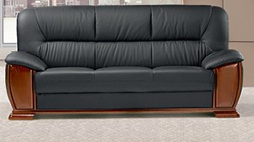
2 | 沙发 | 单人位 | 2 | 组 | 规格：常规 1.饰面：采用头层牛皮，外观色泽均匀，自然，手感柔软透气性强、柔软而富有弹性； 2.填充物：采用高密度阻燃裁切海绵，密度高，回弹力好，硬度适当； 3.内架：实木内架，经烘干、防腐、防虫等处理；弯曲成高强度蛇形的弹簧 4.绷带：采用约5公分宽（90根筋）规格绷带，伸缩超过5万次，抗疲劳度及抗老化性能较好； 5.框架：采用实木锯成的含水率低于9%的木方； 6.油漆：采用哑光聚酯漆，光泽均匀，硬度高，抗刮性强，不褪色； 7.胶水：GB 18583（室内装饰装修材料 胶黏剂中有害物质限量）其中苯；未检出 甲苯＋二甲苯：未检出； 游离甲醛：未检出；总挥发性有机物≤80g/L。 | 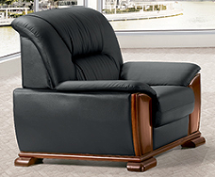
3 | 长茶几 | 1200*600*450(±5mm) | 1 | 个 | 1.基材为EO级实木多层板，板厚≥17mm，经防潮、防虫、防腐处理； 2.面材：≈0.6mm AAA级木皮饰面，纹理清晰自然，色泽一致；简洁、美观；具有强度、不变形、耐磨性等性能； 3.油漆∶采用环保水性漆，采用精细涂饰工艺，经五底三面工序，透明度高、附着力强，涂层亮度均匀不褪色，色泽柔和，手感细腻； 4.胶黏剂：绿色环保胶水、无毒、无异味； 5.五金件：采用五金配件。 | 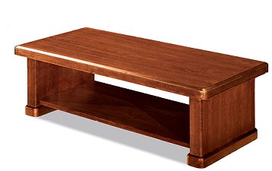
4 | 边几 | 600*600*450(±5mm) | 2 | 个 | 1.基材为EO级实木多层板，板厚≥17mm，经防潮、防虫、防腐处理； 2.面材：≈0.6mm AAA级木皮饰面，纹理清晰自然，色泽一致；简洁、美观；具有强度、不变形、耐磨性等性能； 3.油漆∶采用环保水性漆，采用精细涂饰工艺，经五底三面工序，透明度高、附着力强，涂层亮度均匀不褪色，色泽柔和，手感细腻； 4.胶黏剂：绿色环保胶水、无毒、无异味； 5.五金件：采用五金配件。 | 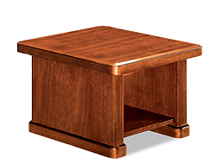
5 | 茶水柜 | 800*400*800(±5mm) | 1 | 个 | 1.基材为EO级实木多层板，板厚≥17mm，经防潮、防虫、防腐处理； 2.面材：≈0.6mm AAA级木皮饰面，纹理清晰自然，色泽一致；简洁、美观；具有强度、不变形、耐磨性等性能； 3.油漆∶采用环保水性漆，采用精细涂饰工艺，经五底三面工序，透明度高、附着力强，涂层亮度均匀不褪色，色泽柔和，手感细腻； 4.胶黏剂：绿色环保胶水、无毒、无异味； 5.五金件：采用五金配件。 6.配置：双掩门嵌玻璃，一块活动层板，让收纳工作更方便、有趣、整洁规一。 | 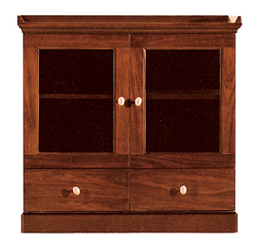

会议室
会议室
序号 | 名称 | 规格（mm） | 数量 | 单位 | 参数描述 | 参考图片 | 备注
1 | 会议桌 | 6000*1800*760(±5mm) | 1 | 张 | 1.基材为E0级实木多层板，板厚≥17mm，经防潮、防虫、防腐处理； 2.面材：≈0.6mm AAA级木皮饰面，纹理清晰自然，色泽一致；简洁、美观；具有强度、不变形、耐磨性等性能； 3.油漆∶采用环保水性漆，采用精细涂饰工艺，经五底三面工序，透明度高、附着力强，涂层亮度均匀不褪色，色泽柔和，手感细腻； 4.胶黏剂：绿色环保胶水、无毒、无异味； 5.五金件：采用五金配件。 6.配置：隐藏式走线，桌下带检修口。
2 | 会议椅 | 常规 | 34 | 把 | 1.框架：采用实木框架结构； 2.采用环保水性漆，采用精细涂饰工艺，经五底三面工序，透明度高、附着力强，涂层亮度均匀不褪色，色泽柔和，手感细腻； 3.采用优等级西皮皮革，皮革平整、柔软丰满； 4.海绵：采用高密度回弹海绵，回弹性好； 5.成品：各项技术指标符合 QB/T 2280《办公家具 办公椅》规定的要求； | 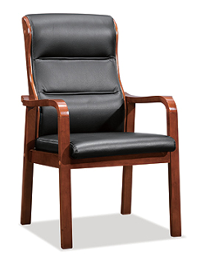
3 | 茶水柜 | 800*400*800(±5mm) | 2 | 组 | 1.基材为EO级实木多层板，板厚≥17mm，经防潮、防虫、防腐处理； 2.面材：≈0.6mm AAA级木皮饰面，纹理清晰自然，色泽一致；简洁、美观；具有强度、不变形、耐磨性等性能； 3.油漆∶采用环保水性漆，采用精细涂饰工艺，经五底三面工序，透明度高、附着力强，涂层亮度均匀不褪色，色泽柔和，手感细腻； 4.胶黏剂：绿色环保胶水、无毒、无异味； 5.五金件：采用五金配件。 6.配置：双掩门嵌玻璃，一块活动层板，让收纳工作更方便、有趣、整洁规一。

消防控制室
广播室
序号 | 名称 | 规格（mm） | 数量 | 单位 | 参数描述 | 参考图片 | 备注
1 | 办公桌 | 1400*700*750(±5mm) | 3 | 张 | 1.基材：选用EO级多层板； 2.贴面：采用三聚氰胺浸渍胶膜纸饰面，耐磨性强； 3.封边：采用PVC封边条，封边严密、平整、无脱胶、表面无胶渍； 4.五金件：选用五金配件。桌面带1个PP线盖线盒，内置多功能插座和走线盖。 5.配件：选用金属钢脚架，配桌上屏风+活动三抽柜。 | 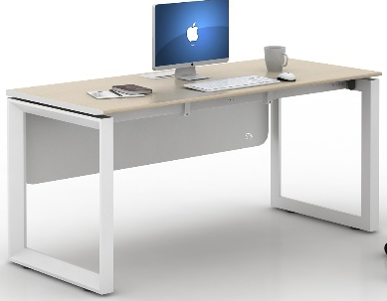
2 | 办公椅 | 常规 | 3 | 把 | 1. 椅身：采用全新聚丙烯加玻璃纤维，一体成型。 2.椅脚：椅脚：由直径≥16mm*1.5mm厚冷轧钢板制成表面经酸洗、磷化等防锈处理，流水线静电喷涂，具有耐磨，防腐，抗老化等性能。
3 | 文件柜 | 900*400*2000(±5mm) | 2 | 组 | 1.板材：环保EO级实木多层板，符合GB 18580《室内装饰装修材料 人造板及其制品中甲醛释放限量》国家标准要求 2.封边：采用PVC封边条，符合QB/T 4463技术要求，封边严密、平整、无脱胶、表面无胶渍，其中甲醛释放量≤0.2mg/L。 3.五金件：采用五金配件 4.工艺功能：采用人性化设计，经济耐用， 绿色环保工艺，工艺精准。
4 | 茶水柜 | 800*400*800(±5mm) | 1 | 组 | 1.板材：环保EO级实木多层板，符合GB 18580《室内装饰装修材料 人造板及其制品中甲醛释放限量》国家标准要求 2.封边：采用PVC封边条，符合QB/T 4463技术要求，封边严密、平整、无脱胶、表面无胶渍，其中甲醛释放量≤0.2mg/L。 3.五金件：采用五金配件 4.工艺功能：采用人性化设计，经济耐用， 绿色环保工艺，工艺精准。

卫生室+心理
序号 | 名称 | 规格（mm） | 数量 | 单位 | 参数描述 | 参考图片 | 备注
卫生室
1 | 观察床 | ≥1950*900*500 | 2 | 张 | 铁架床头，平板病床，规格≥1950*900*500mm, 含床垫 | 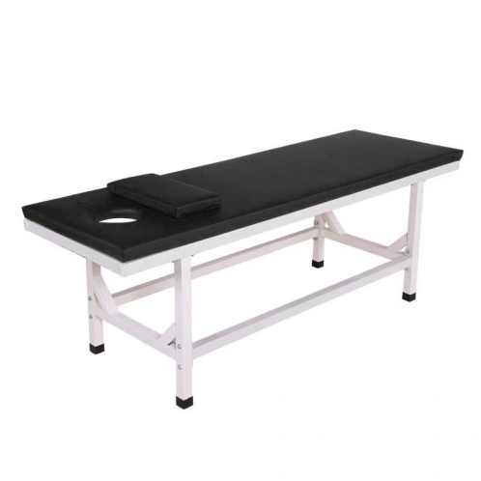
2 | 办公桌 | 1400*1400*750(±5mm) | 1 | 张 | 1.基材：台面选用≥25mm厚EO级实木多层板，环保达标，贴面平整，无起泡、坑凹，所有板材均经过防虫、防霉化学处理，强度高、刚性好、不变形、比重合理，符合国家环保要求。 2.贴面：选用三聚氰胺饰面纸，耐磨、耐划伤。 3.所有板材均四周封边， PVC材料，防止潮湿空气进入，保证台面永不变形，封边牢固平直、无缺口、毛刺自然；PVC封边条：封边条无龟裂、鼓泡现象；磨30转后无露底现象； 4.选用热熔胶，在高温及寒冷环境下不脱胶、不变形； 5.配件：带翻盖线盒，配圆形钢脚，固定副柜。 | 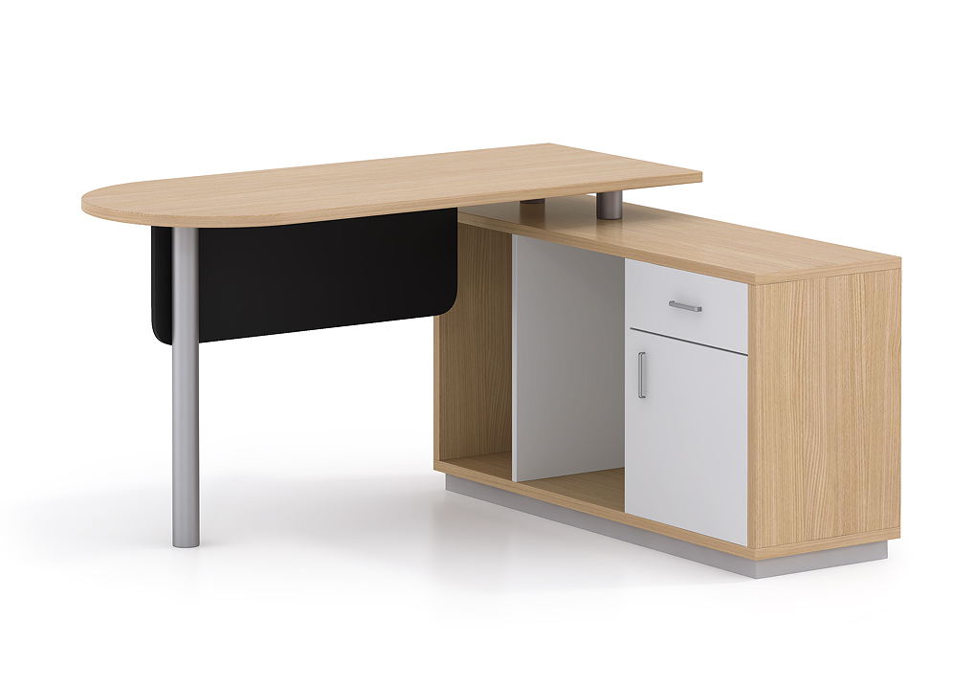
3 | 办公椅 | 常规 | 1 | 把 | 1.尼龙加纤维背架和弧面头枕（可调节），塑料腰靠 2.PU面3D升降扶手 3.定型海绵 4.配三档锁定底盘，带伸缩脚踏功能 5.65#沉口7公分黑色汽杆 6.∮340MM 尼龙高脚
4 | 班前椅 | 常规 | 5 | 把 | 1. 椅身：采用全新聚丙烯加玻璃纤维，一体成型。 2.椅脚：椅脚：由直径≥16mm*1.5mm厚冷轧钢板制成表面经酸洗、磷化等防锈处理，流水线静电喷涂，具有耐磨，防腐，抗老化等性能。
5 | 储存柜 | 80*400*2000(±5mm) | 5 | 个 | 1.基材：采用≥0.6mm冷轧钢板，经过酸洗、磷化、清洗、干燥、静电喷塑喷涂粉末； 2.结构：采用四掩门，上玻璃下门板设计；内凹拉手带锁。 3.五金：五金配件。 | 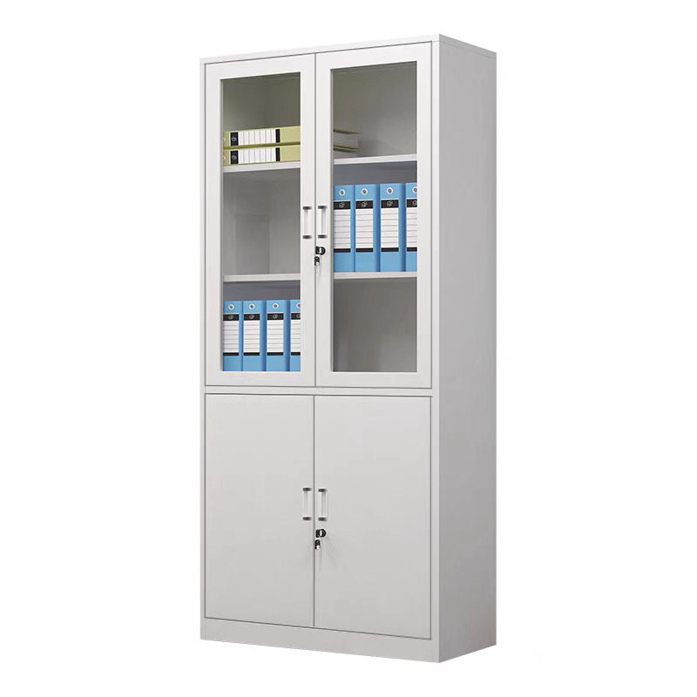
6 | 茶水柜 | 800*400*800(±5mm) | 1 | 组 | 1.板材：环保EO级实木多层板，符合GB 18580《室内装饰装修材料 人造板及其制品中甲醛释放限量》国家标准要求 2.封边：采用PVC封边条，符合QB/T 4463技术要求，封边严密、平整、无脱胶、表面无胶渍，其中甲醛释放量≤0.2mg/L。 3.五金件：采用五金配件 4.工艺功能：采用人性化设计，经济耐用， 绿色环保工艺，工艺精准。
心理咨询室
1 | 办公桌 | 1600*1600*750(±5mm) | 2 | 张 | 1.基材：台面选用≥25mm厚EO级实木多层板，环保达标，贴面平整，无起泡、坑凹，所有板材均经过防虫、防霉化学处理，强度高、刚性好、不变形、比重合理，符合国家环保要求。 2.贴面：选用三聚氰胺饰面纸，耐磨、耐划伤。 3.所有板材均四周封边， PVC材料，防止潮湿空气进入，保证台面永不变形，封边牢固平直、无缺口、毛刺自然；PVC封边条：封边条无龟裂、鼓泡现象；磨30转后无露底现象； 4.选用热熔胶，在高温及寒冷环境下不脱胶、不变形； 5.配件：带翻盖线盒，配圆形钢脚，固定副柜。 | 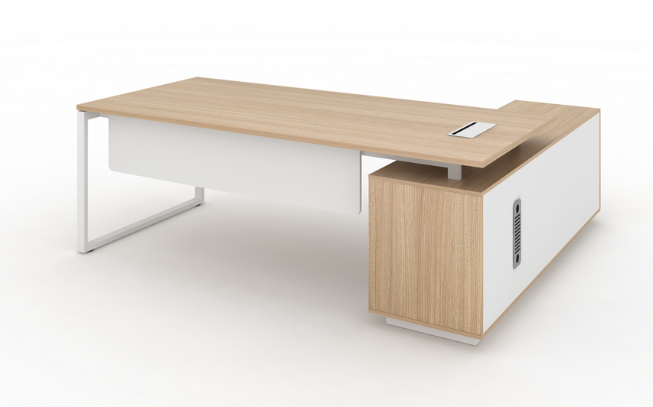
2 | 办公椅 | 常规 | 2 | 把 | 1.尼龙加纤维背架和弧面头枕（可调节），塑料腰靠 2.PU面3D升降扶手 3.定型海绵 4.配三档锁定底盘，带伸缩脚踏功能 5.65#沉口7公分黑色汽杆 6.∮340MM 尼龙高脚
 | 班前椅 | 常规 | 4 | 把 | 1.灰色尼龙玻纤椅身 2.灰色PP连体固定扶手 3.高弹力海绵 4.∮25管≥1.8厚电镀弓形架 | 
4 | 三人沙发 | 2100*860*660(±5mm) | 1 | 张 | 1.西皮饰面； 2.高弹力海绵； 3.四面抛光、烘干、除虫处理实木木架； 4.锰钢蛇簧加平衡线处理，永不变形； 5.黑色细磨砂喷涂沙发脚；
5 | 单人沙发 | 1060*860*660(±5mm) | 2 | 张 | 1.西皮饰面； 2.高弹力海绵； 3.四面抛光、烘干、除虫处理实木木架； 4.锰钢蛇簧加平衡线处理，永不变形； 5.黑色细磨砂喷涂沙发脚；
6 | 茶几 | 1200*600*450(±5mm) | 1 | 组 | 1.台面：环保EO级实木多层板，符合GB 18580《室内装饰装修材料 人造板及其制品中甲醛释放限量》国家标准要求 2.封边：采用PVC封边条，符合QB/T 4463技术要求，封边严密、平整、无脱胶、表面无胶渍，其中甲醛释放量≤0.2mg/L。 3.五金件：采用五金配件； 4.框架：黑色细磨砂喷涂。
7 | 茶几 | 600*600*450(±5mm) | 2 | 组 | 1.台面：环保EO级实木多层板，符合GB 18580《室内装饰装修材料 人造板及其制品中甲醛释放限量》国家标准要求 2.封边：采用PVC封边条，符合QB/T 4463技术要求，封边严密、平整、无脱胶、表面无胶渍，其中甲醛释放量≤0.2mg/L。 3.五金件：采用五金配件； 4.框架：黑色细磨砂喷涂。
8 | 茶水柜 | 800*400*800(±5mm) | 1 | 组 | 1.板材：环保EO级实木多层板，符合GB 18580《室内装饰装修材料 人造板及其制品中甲醛释放限量》国家标准要求 2.封边：采用PVC封边条，符合QB/T 4463技术要求，封边严密、平整、无脱胶、表面无胶渍，其中甲醛释放量≤0.2mg/L。 3.五金件：采用五金配件 4.工艺功能：采用人性化设计，经济耐用， 绿色环保工艺，工艺精准。
9 | 休闲椅 | 600*600*760(±5mm) | 2 | 张 | 1.内架：钢结构内架，结构稳定，使用寿命长； 2.海绵：聚氨酯PU一次性发泡压铸成型定型棉，密度≥50KG/m³，久坐不变形； 3.面料：布艺柔软，高回弹力，不易起球，颜色纯正，不掉色； 4.脚：防刮花胶脚垫；
10 | 茶几 | 500*500*530(±5mm) | 2 | 张 | 材质：玻璃面板+五金底座+塑料底架
11 | 休闲凳 | 420*430(±5mm) | 3 | 张 | 1.内架：钢结构内架，结构稳定，使用寿命长； 2.海绵：聚氨酯PU一次性发泡压铸成型定型棉，密度≥50KG/m³，久坐不变形； 3.面料：布艺柔软，高回弹力，不易起球，颜色纯正，不掉色； 4.脚：防刮花胶脚垫； | 
12 | 休闲沙发 | 780*780*720(±5mm) | 1 | 张 | 1.内架：钢结构内架，结构稳定，使用寿命长； 2.海绵：聚氨酯PU一次性发泡压铸成型定型棉，密度≥50KG/m³，久坐不变形； 3.面料：布艺柔软，高回弹力，不易起球，颜色纯正，不掉色； 4.脚：防刮花胶脚垫； | 

东林课桌椅
设备名称 | 数量 | 规格（mm) | 参数描述 | 备注
学生课桌椅 | 270 | 620*420*630-780(±5mm) | 一、午休课桌主要技术参数： 1.课桌尺寸：长620mm±5mm*宽420mm±5mm*（桌面离地高度调节范围：630mm±5mm至780mm±5mm）。 2.桌面：规格长620mm±5mm*宽420mm±5mm*30mm，材质采用环保ABS塑料一次性注塑成型；桌面中间内凹四周凸起，整体美观大方，可以有效防止书本从桌面滑落；桌面上端设有一个笔槽，规格长415mm±2mm*宽20mm±2mm，笔槽下方设有一段0-45cm的刻度尺，便于学生测量物品；桌面靠胸前有个长420mm±2mm*宽27mm±2mm的凹型长条，贴合人体，防止挤压胸腔，方便书写流畅。桌面靠胸前两侧各有长80mm±2mm*宽27mm±2mm的位置上表面向下倾斜45°呈斜坡状，手臂靠在上面更加舒适。 3.桌斗：外径规格长565mm±2mm*宽380mm±2mm*高135mm±2mm，内径规格495mm*345mm*130mm±2mm，材质采用环保PP塑料一次性注塑成型；桌斗左右及后面三侧斗壁均采用多孔镂空设计，起到通风透气作用，桌斗左右两侧斗壁均设有不少于96个圆形透气孔，后侧斗壁设有不少于147个圆形透气孔；桌斗底部设有不少于51个条形排水孔便于排水，并设有不少于14根凸起防滑条纹，防止物品滑动产生噪音；桌斗前方靠人体位置为内凹弧形设计，贴合人体，并在内侧设有长440mm±2mm宽40mm±2mm的弧形三段式笔槽用以放置文具。 4.桌架：地脚管采用30mm±1mm*60mm±1mm*1.2mm椭圆钢管，立柱采用42mm±1mm*75mm±1mm*1.2mm蛋形管，升降管采用32mm±1mm*65mm±1mm*1.2mm蛋形管，立柱和升降管均带有四条加强筋，增加强度；立柱连接横档采用20mm±1mm*50mm±1mm*1.0mm椭圆钢管。 5.书包挂钩：上升降管外侧设有一个椭圆形书包挂钩，采用卡扣式连接在上升降管上，材质采用PP塑料一次性注塑成型，整体规格为长45mm±2mm*宽32mm±2mm。 6.桌面桌斗翻转结构：翻转结构位于桌斗两侧，整体分为上方支撑架、中间塑料扳手和下方底座三个部分组成，底座扣在支撑架内，将调节塑料扳手隐藏在中间，通过不锈钢卡梢连接；支撑架采用1.5mm厚冷轧钢板一次冲压成型，规格：长310mm*宽37mm*高53mm，支撑架位于桌面下方，可同时起到支撑桌面的作用；底座采用1.8mm厚冷轧钢板一次冲压成型，规格：长83mm*宽33mm*高44mm，底座与桌架升降管焊接在一起，使得翻转结构整体稳固耐用；通过轻按调节塑料扳手的方式使桌面与桌斗可整体向上翻转呈39°倾斜，便于前排学生躺下时不用移动课桌，最大化地利用教室的空间，整个操作过程简单明了，便捷实用。 7.脚套：尺寸100±2mm*65±2mm*40mm±2mm，采用PP塑料一体注塑成型脚套；并用1支螺丝锁付，后端脚套左右配1个水平调节螺丝。功能：脚套底部有防滑防刮设计，增大摩擦力，减小因脚套摩擦带来的噪声。 8.课桌升降结构：采用手摇升降结构调节高度，桌面离地高度调节范围：630mm±5mm至780mm±5mm。 9.桌架生产工艺：钢材焊接方式为二氧化碳保护焊接，焊接表面波纹均匀，焊接处无夹渣、气孔、焊瘤、焊丝头咬边飞溅，并保证无脱焊、虚焊及焊穿等现象。各钢制件经酸洗、磷化、陶化等除油除锈工序后，采用环保塑粉静电喷涂及高温固化处理，防锈，耐磨，防腐蚀。 二、可躺式午休课椅主要技术参数： 1.坐板：规格宽420mm±2mm*深430mm±2mm*厚108mm±2mm，坐板整体呈内凹形，前端适当凸起后端内凹，贴合人体工程学，学生坐下更加舒适；坐板带有不少于56根条形散热孔，呈Y型分布，整体更加美观且学生久坐时不会发热；坐板后方带有一个后盖，可遮挡住坐板下方椅架不外露，美观大方；坐板及后盖采用环保PP塑料一次性注塑一体成型（坐板及后盖不得采用分体结构以及无螺丝连接），耐冲击，耐抗压，耐磨； 2.靠背板：①靠背板规格宽440mm*高490mm±2mm*厚160mm±2mm，材质采用环保PP塑料一次性注塑成型，耐冲击，耐抗压，耐磨；靠背板整体呈曲线形，贴合人体背部，两侧向内弯曲包裹住腰部，学生倚靠更加舒适，避免不良坐姿和睡姿引起学生腰背和头颈出现问题；靠背板带有不少于82个椭圆形散热孔，呈Y型分布，整体更加美观且学生长时间倚靠时不会发热。 ②靠背上端设有一个头枕，头枕规格宽280mm±2mm*高150mm±2mm*厚37mm±2mm，材质采用环保PP塑料一次性注塑成型，耐冲击，耐抗压，耐磨；头枕采用塑料卡件安装在靠背板滑动槽上，可上下滑动调节，可滑动距离为80mm；学习状态时头枕位于靠背顶端，学生坐下时可以托住背部使学生坐姿更加端正舒适；在午睡状态下可将头枕向上滑动至最高位置，学生午睡时能托住头部和 | 

